策略分析
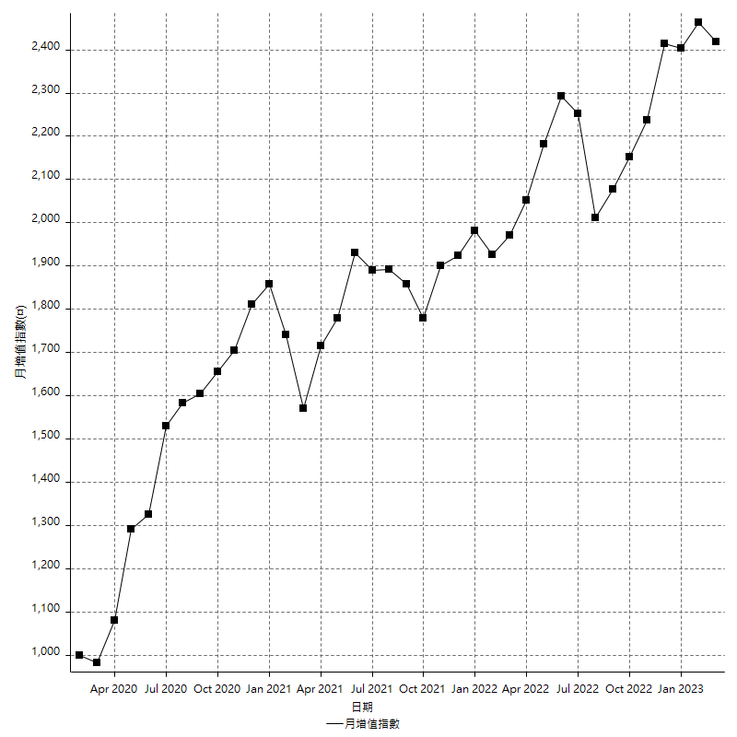
策略績效總結果

 | 所有交易 | 多單 | 空單
淨利 | 282400 | n/a | 282400
毛利 | 1228600 | n/a | 1228600
毛損 | -946200 | n/a | -946200
調整後淨利 | 110012.15633 | n/a | 110012.15633
調整後毛利 | 1140842.8571 | n/a | 1140842.8571
調整後毛損 | -1030830.7008 | n/a | -1030830.7008
特定淨利 | -25200 | n/a | -25200
特定毛利 | 921000 | n/a | 921000
特定毛損 | -946200 | n/a | -946200
帳戶所需金額 | 72000 | n/a | 72000
帳戶報酬 | 392.22222222 | n/a | 392.22222222
初始資本報酬 | 141.2 | n/a | 141.2
最大策略虧損 | -79400 | n/a | -79400
最大策略虧損 (%) | -18.327974277 | n/a | -18.327974277
最大平倉交易虧損 | -72000 | n/a | -72000
最大平倉交易虧損 (%) | -17.716747442 | n/a | -17.716747442
最大的策略虧損報酬 | 3.556675063 | n/a | 3.556675063
獲利因子 | 1.2984569858 | n/a | 1.2984569858
調整獲利因子 | 1.106721847 | n/a | 1.106721847
特定獲利因子 | -0.97336715282 | n/a | -0.97336715282
最大持有契約數量 | 1 | 0 | 1
滑價支付 | 56800 | n/a | 56800
佣金支付 | 0 | n/a | 0
未平倉部位損益 | n/a | n/a | n/a
年報酬率 | 45.842622056 | n/a | 45.842622056
月報酬率 | 3.8202185047 | n/a | 3.8202185047
買進持有績效 | 71211.34461 | n/a | 71211.34461
平均月報酬 | 7431.5789474
月報酬的標準差 | 19166.103317

績效比率

成長潛力比(Upside Potential Ratio) | 43.881600389
夏普比率 | 0.42485106735
索丁諾比率 | 0.69948612024
Fouse 比率 | 0.021720101667
Calmar 比率 | 0.0066846652268
Sterling 比率 | 0.0019589432467
淨利/最大損失百分比 | 3361.9047619
淨利/最大交易績效拉回百分比 | 3530
淨利/最大策略績效拉回百分比 | 355.6675063
特定淨利/最大損失百分比 | -300
特定淨利/最大交易績效拉回百分比 | -315
特定淨利/最大策略績效拉回百分比 | -31.738035264
調整後淨利/最大損失百分比 | 1309.6685277
調整後淨利/最大交易績效拉回百分比 | 1375.1519541
調整後淨利/最大策略績效拉回百分比 | 138.55435306

時間分析

交易期間 | 3 Yrs, 1 Mth, 3 Dys, 11 Mins
策略在市場的時間 | 9 Dys, 9 Hrs, 29 Mins
策略在市場的時間百分比 | 0.83511778625
最長的持平期間 | 1 Mth, 5 Dys, 22 Hrs, 52 Mins
最大獲利日期 | 2021-05-19
最大虧損日期 | 2020-02-12
最大策略虧損日期 | 7/28/22
最大平倉交易虧損日期 | 7/28/22

詳細權益曲線

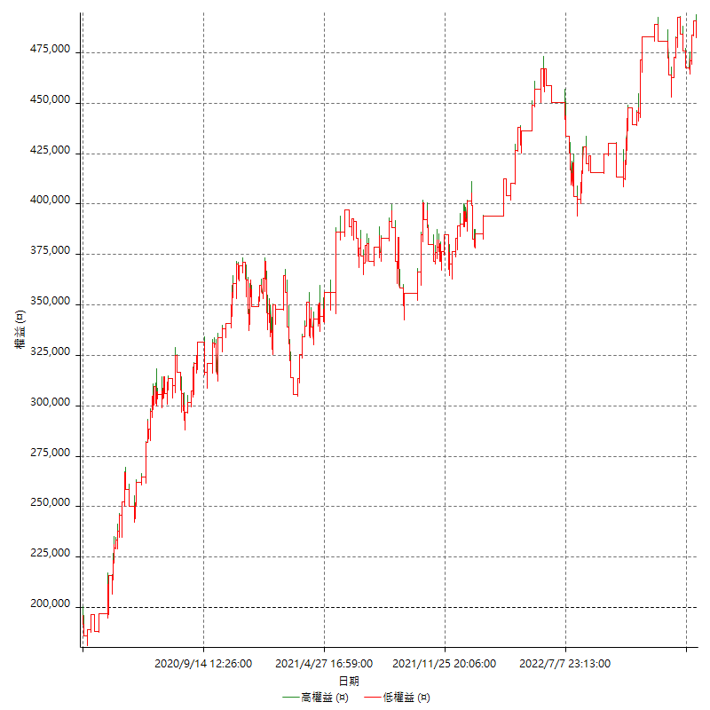

詳細權益曲線及績效拉回

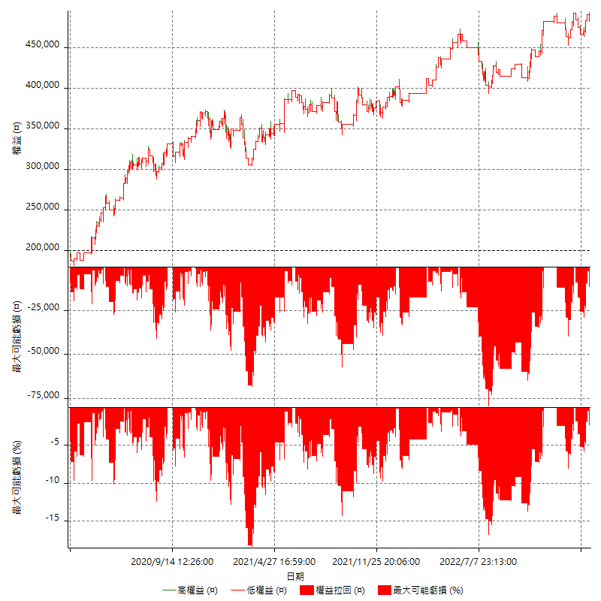

多單詳細權益曲線

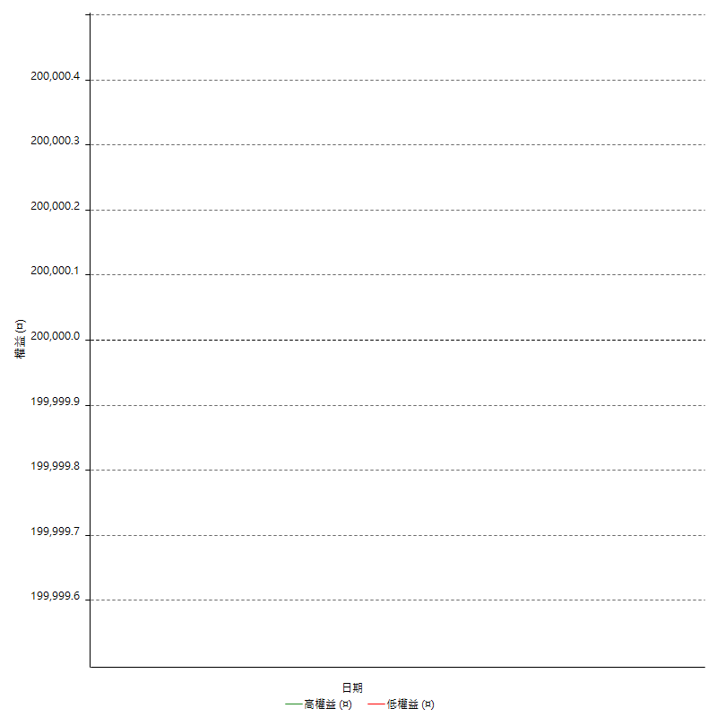

空單詳細權益曲線

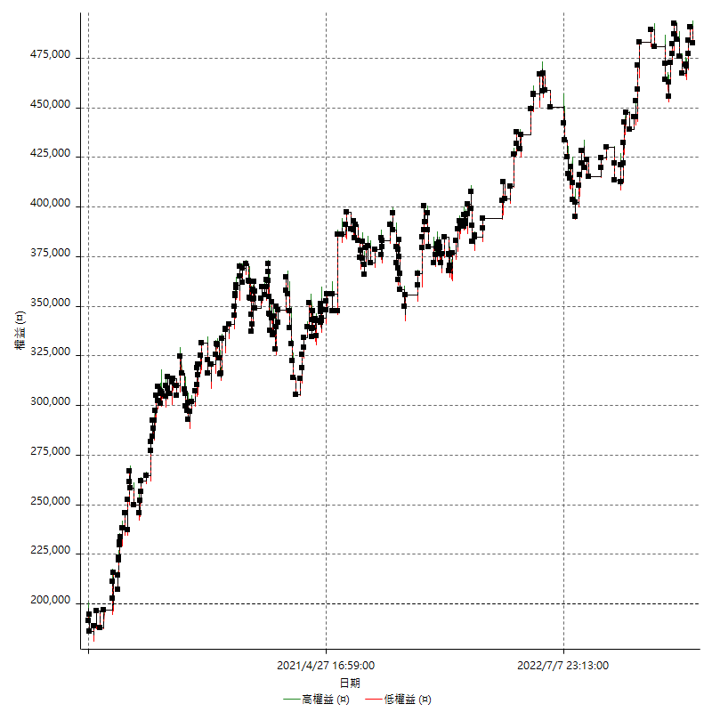

權益增加 & 拉回

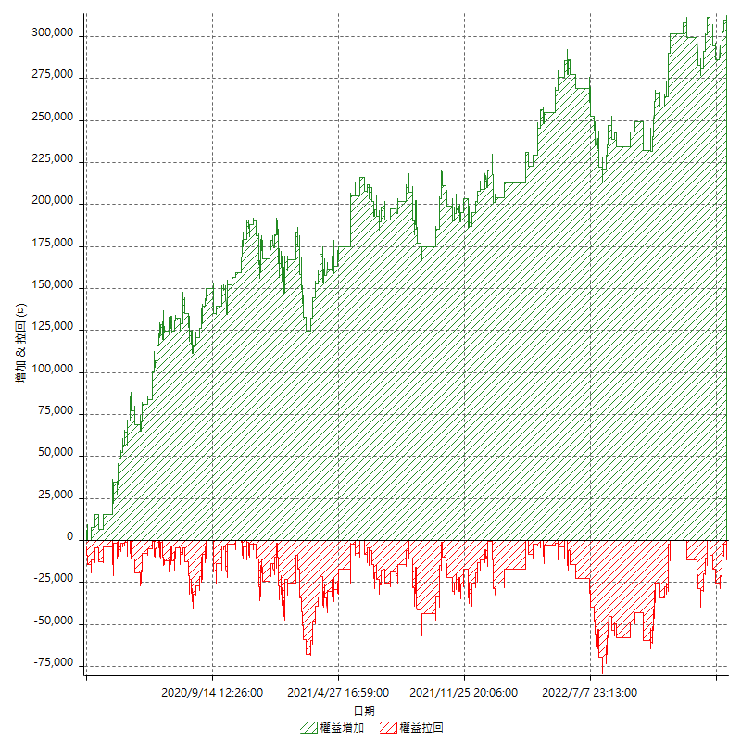

權益增加 & 拉回(%)

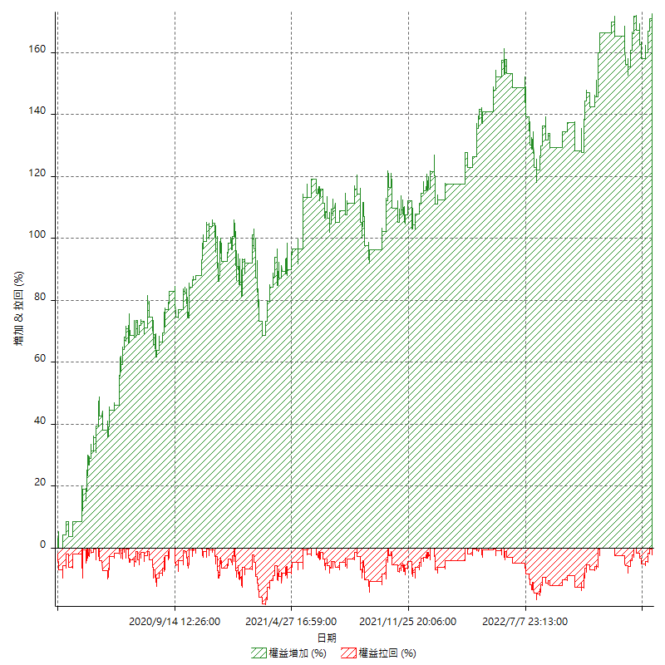

平倉權益曲線

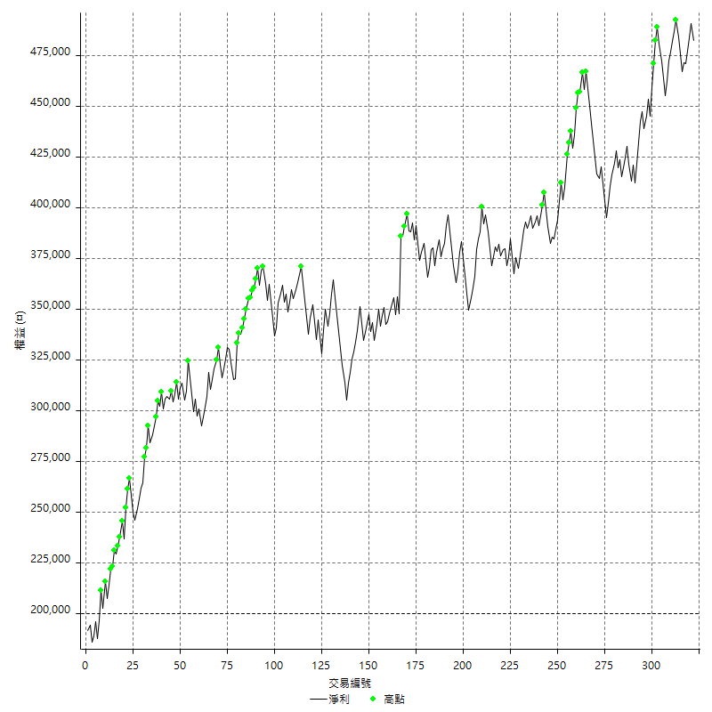

平倉權益曲線及績效拉回

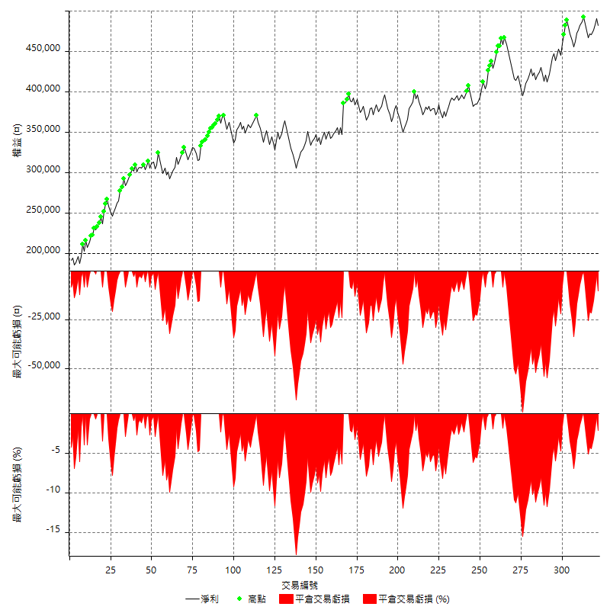

買進持有績效



月增值指數

交易分析
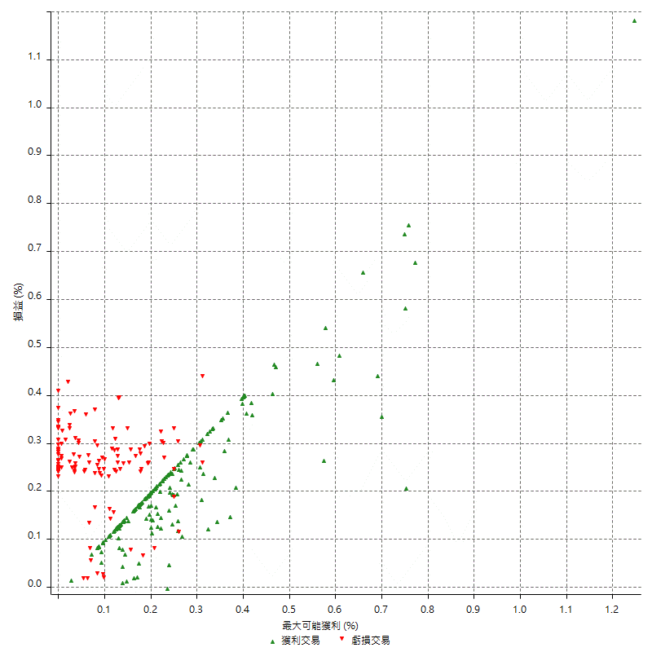
總交易分析

 | 所有交易 | 多單 | 空單
交易總次數 | 322 | 0 | 322
未平倉交易總數量 | 0 | 0 | 0
獲利交易次數 | 196 | 0 | 196
虧損交易次數 | 125 | 0 | 125
勝率 | 60.869565217 | 0 | 60.869565217
平均交易(獲利 & 虧損) | 877.01863354 | n/a | 877.01863354
平均獲利交易 | 6268.3673469 | n/a | 6268.3673469
平均虧損交易 | -7569.6 | n/a | -7569.6
平均獲利/平均虧損 比率 | -0.8280975675 | n/a | -0.8280975675
最大的交易獲利 | 38400 | n/a | 38400
最大的交易虧損 | -8400 | n/a | -8400
平倉交易的平均K棒數 | 3.2 | n/a | 3.2
獲利平倉交易的平均K棒數 | 3 | n/a | 3
虧損平倉交易的平均K棒數 | 3.6 | n/a | 3.6
平倉交易間的平均K棒數 | 7 | n/a | 7
獲利平倉交易間的平均K棒數 | 264.3 | n/a | 264.3
虧損平倉交易間的平均K棒數 | 415.6 | n/a | 415.6

極端交易

 | 全部 | 正 | 負
1 Std. Deviation of Avg. Trade | 7496.6098128 | 3841.3164661 | 2099.4709011
平均交易金額 +1標準差 | 8373.6284463 | 10109.683813 | -5470.1290989
平均交易金額 -1標準差 | -6619.5911792 | 2427.0508809 | -9669.0709011
極端交易次數 | 22 | 22 | 0
極端交易損益比 |  | 307600

最大獲利/最大虧損

 | 最大可能獲利 | 最大可能虧損
最大值 | 40400 | -8000
最大值日期 | 2021-05-19 | 2020-02-12
平均值 | 5417.3913043 | -4740.9937888
最大值 (%) | 1.2462981244 | -0.4158004158
最大值 (%) 日期 | 2021-05-19 | 2020-03-26
平均值 (%) | 0.18835435321 | -0.16148161837
1標準差 | 4348.8038993 | 2975.2660982
平均交易金額 +1標準差 | 9766.1952036 | -1765.7276906
平均交易金額 -1標準差 | 1068.5874051 | -7716.259887

交易序列分析

Z值 | -0.4560025299
信賴界限 | 0.35161226214
策略精確預期 | 877.01863354
最大連續獲利交易次數 | 9
最大連續虧損交易次數 | 7
最大連續獲利金額 | 50800
最大連續虧損金額 | -58800
最大連續獲利 (%) | 18.943089431
最大連續虧損 (%) | -16.13611416

交易序列統計量

連續獲利 | 序列編號 | 序列的平均獲利 | 下筆交易的平均虧損
1 | 23 | 7434.7826087 | -7000
2 | 21 | 5747.6190476 | -7257.1428571
3 | 11 | 6187.8787879 | -6963.6363636
4 | 13 | 6330.7692308 | -7000
5 | 2 | 7040 | -8400
6 | 1 | 6166.6666667 | -8400
7 | 3 | 6819.047619 | -8400
9 | 1 | 3577.7777778 | -8400
連續虧損 | 序列編號 | 序列的平均虧損 | 下筆交易的平均獲利
1 | 51 | -6949.0196078 | 6211.7647059
2 | 10 | -7920 | 6620
3 | 8 | -7816.6666667 | 4450
4 | 4 | -8400 | 6750
7 | 2 | -7957.1428571 | 6900

總交易

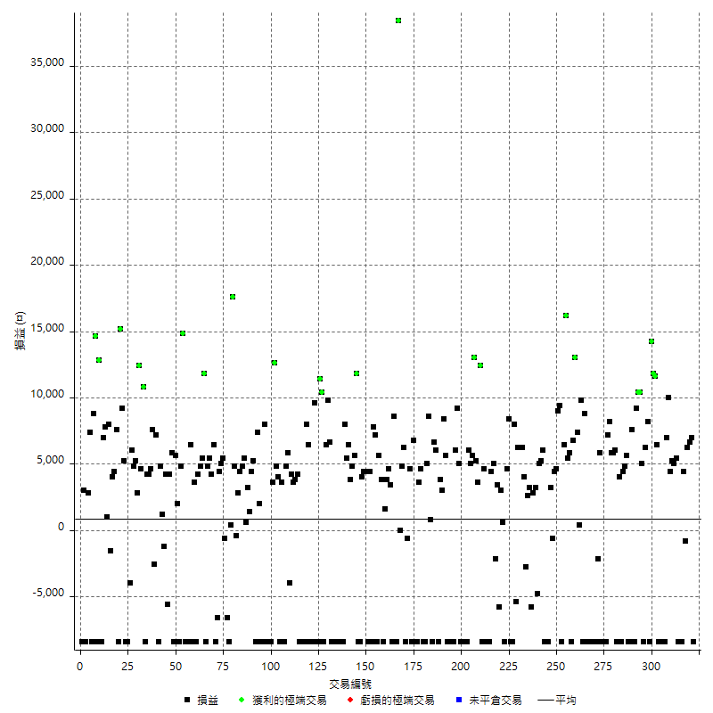

獲利交易

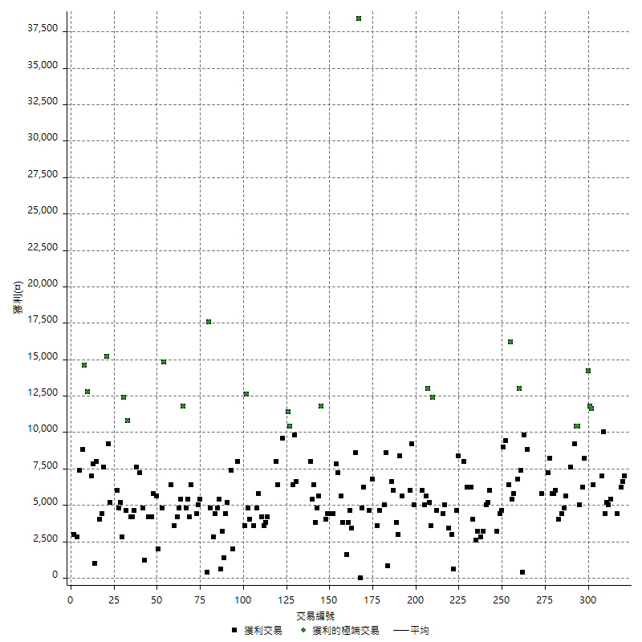

虧損交易

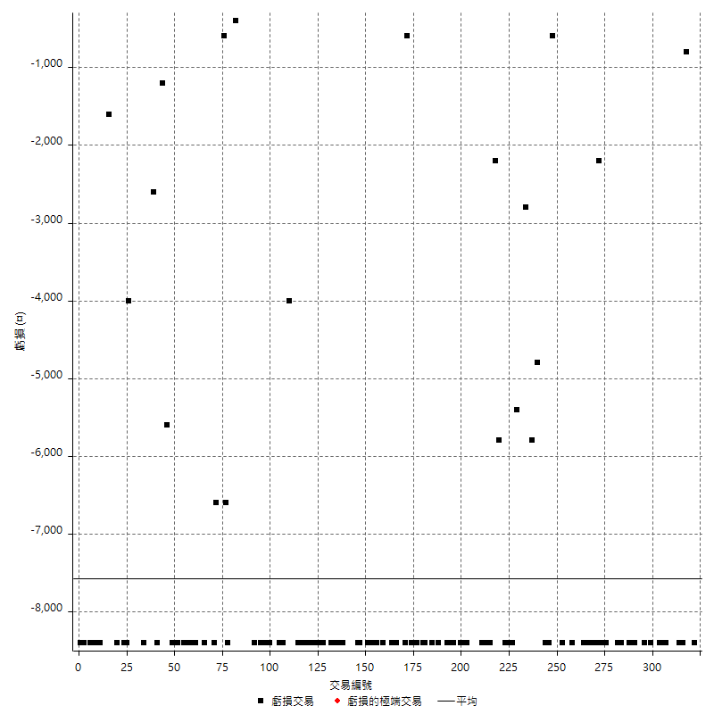

最大可能虧損

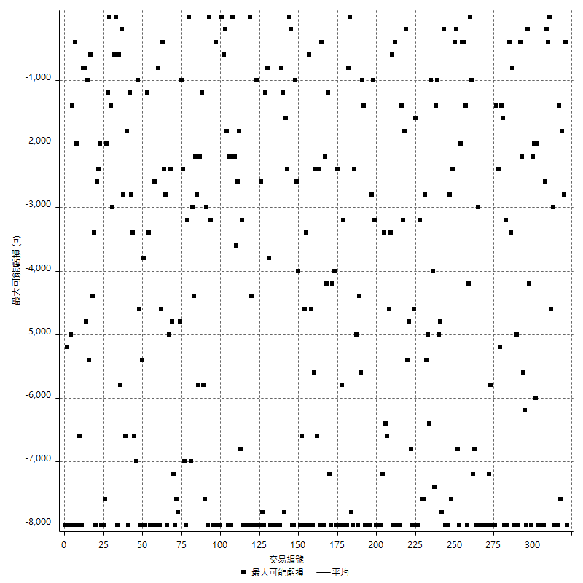

虧損的損益

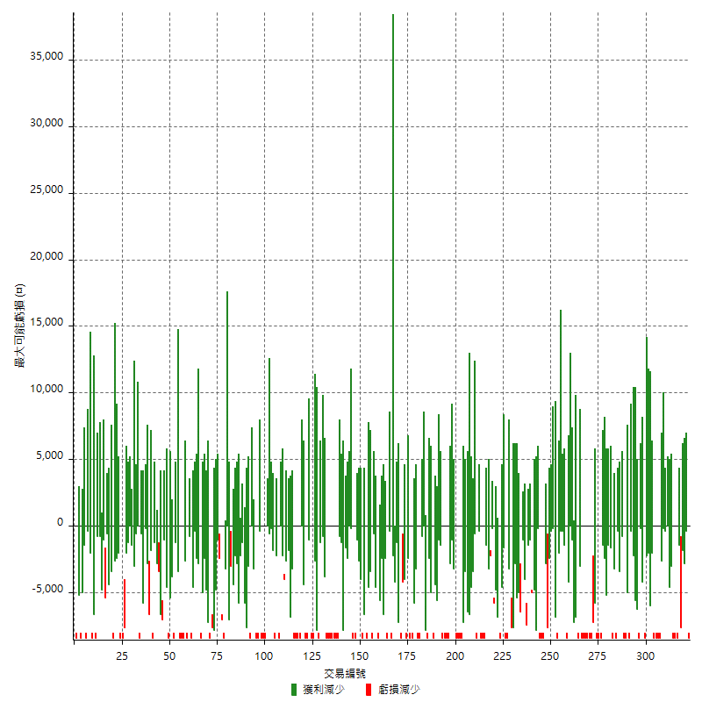

最大虧損幅度

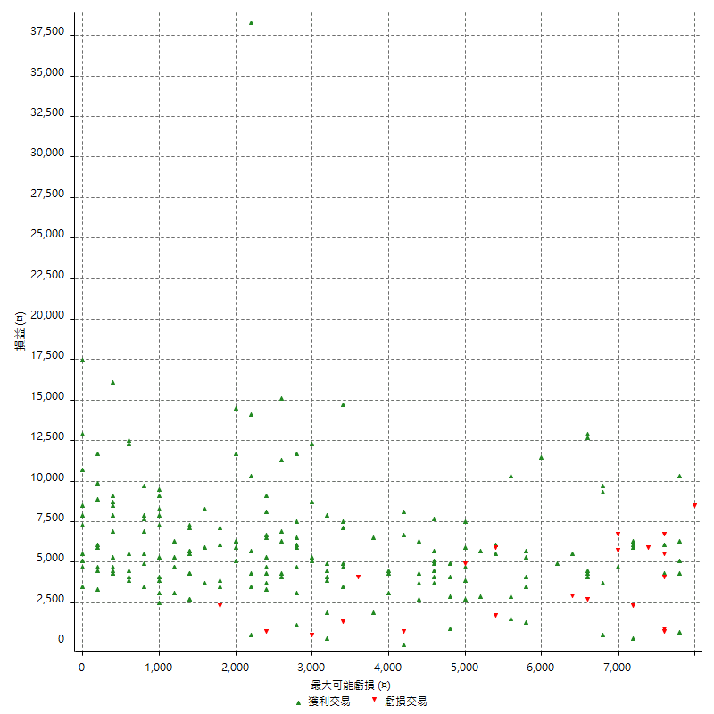

最大虧損幅度 (%)

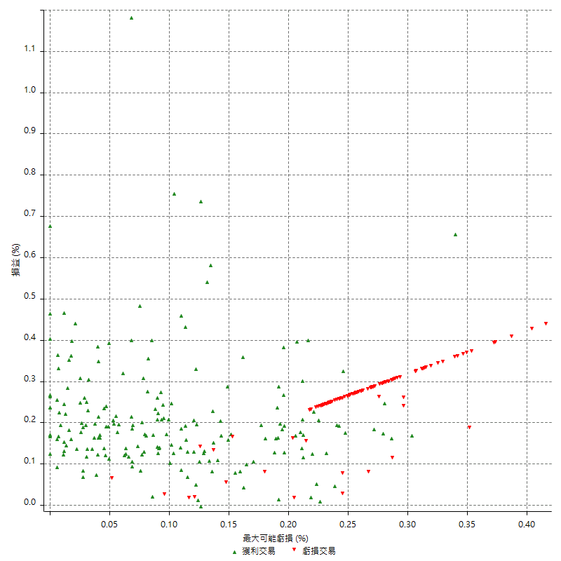

最大可能獲利

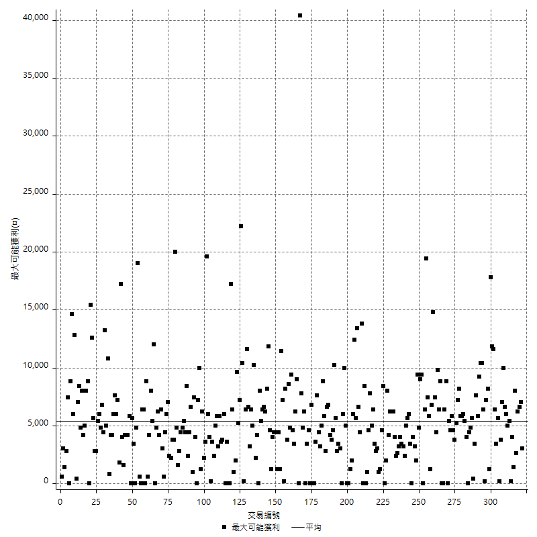

獲利的損益

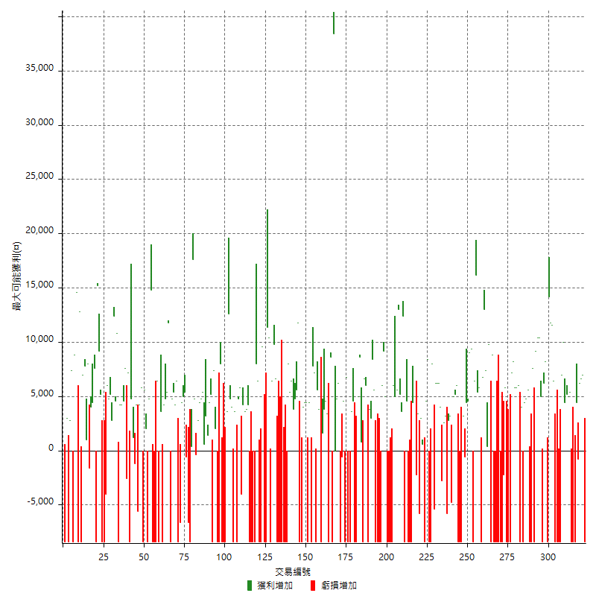

最大獲利幅度

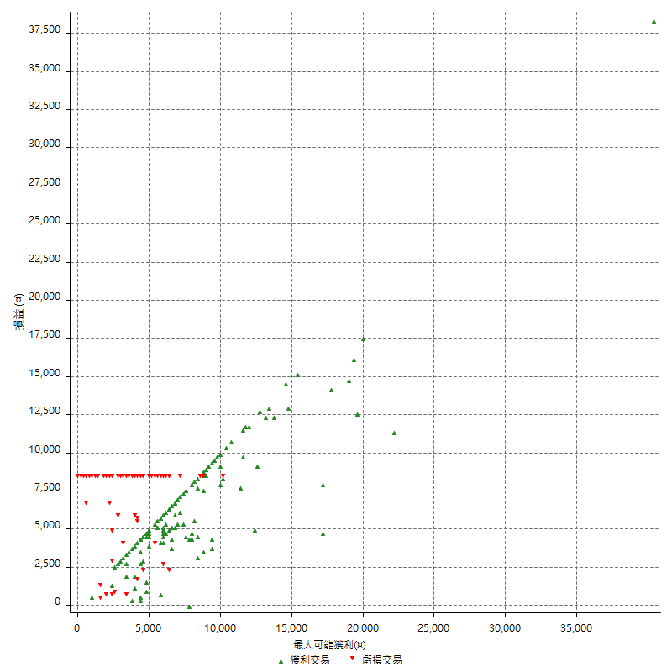

最大獲利幅度 (%)

週期性分析
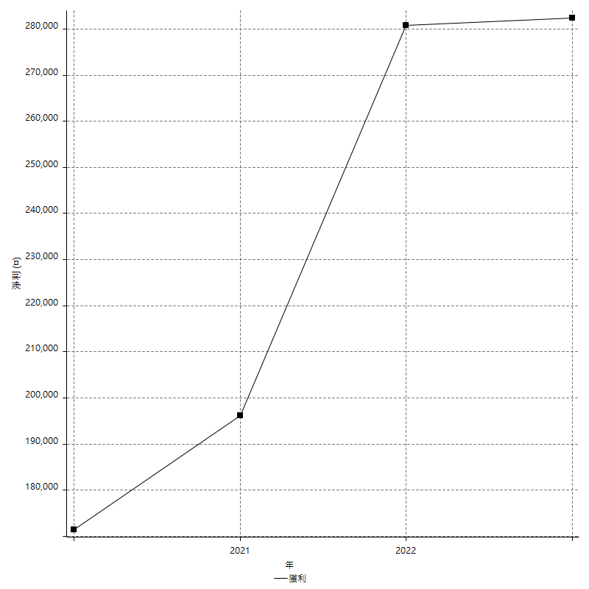
Daily Period Analysis

期間 | 獲利(¤) | 獲利(%) | 毛利 | 毛損 | 交易次數 | 勝率
2023-03-07 | -8400 | -1.7114914425 | 0 | -8400 | 1 | 0
2023-03-02 | 7000 | 1.4468788756 | 7000 | 0 | 1 | 100
2023-02-24 | 12800 | 2.7176220807 | 12800 | 0 | 2 | 100
2023-02-21 | 3600 | 0.7702182285 | 4400 | -800 | 2 | 50
2023-02-14 | -8400 | -1.7654476671 | 0 | -8400 | 1 | 0
2023-02-09 | -8400 | -1.7348203222 | 0 | -8400 | 1 | 0
2023-02-03 | -8400 | -1.7052375152 | 0 | -8400 | 1 | 0
2023-01-31 | 10400 | 2.1567814185 | 10400 | 0 | 2 | 100
2023-01-17 | 9600 | 2.0313161236 | 9600 | 0 | 2 | 100
2023-01-13 | 10000 | 2.1616947687 | 10000 | 0 | 1 | 100
2023-01-10 | -1400 | -0.30172413793 | 7000 | -8400 | 2 | 50
2023-01-04 | -16800 | -3.4941763727 | 0 | -16800 | 2 | 0
2022-12-15 | -8400 | -1.7170891251 | 0 | -8400 | 1 | 0
2022-12-09 | 6400 | 1.3256006628 | 6400 | 0 | 1 | 100
2022-11-18 | 11600 | 2.4617996604 | 11600 | 0 | 1 | 100
2022-11-16 | 26000 | 5.8400718778 | 26000 | 0 | 2 | 100
2022-11-14 | -200 | -0.044903457566 | 8200 | -8400 | 2 | 50
2022-11-10 | 6200 | 1.4116575592 | 6200 | 0 | 1 | 100
2022-11-02 | -8400 | -1.8766756032 | 0 | -8400 | 1 | 0
2022-10-26 | 5000 | 1.1296882061 | 5000 | 0 | 1 | 100
2022-10-24 | 10400 | 2.4062933827 | 10400 | 0 | 1 | 100
2022-10-21 | 19600 | 4.7503635482 | 19600 | 0 | 2 | 100
2022-10-18 | -800 | -0.19351717465 | 7600 | -8400 | 2 | 50
2022-10-05 | -16800 | -3.9051603905 | 0 | -16800 | 2 | 0
2022-09-21 | 5600 | 1.3188883655 | 5600 | 0 | 1 | 100
2022-09-13 | 9200 | 2.2147327877 | 9200 | 0 | 2 | 100
2022-08-19 | -8400 | -1.9820670127 | 0 | -8400 | 1 | 0
2022-08-17 | 4000 | 0.95283468318 | 4000 | 0 | 1 | 100
2022-08-12 | -8400 | -1.9617001401 | 0 | -8400 | 1 | 0
2022-08-08 | 11800 | 2.8338136407 | 11800 | 0 | 2 | 100
2022-08-04 | 5800 | 1.4125669752 | 5800 | 0 | 1 | 100
2022-08-03 | 8200 | 2.0377733598 | 8200 | 0 | 1 | 100
2022-07-28 | -1200 | -0.29732408325 | 7200 | -8400 | 2 | 50
2022-07-22 | -16800 | -3.9961941009 | 0 | -16800 | 2 | 0
2022-07-20 | 5800 | 1.3989387361 | 5800 | 0 | 1 | 100
2022-07-19 | -2200 | -0.52783109405 | 0 | -2200 | 1 | 0
2022-07-15 | -8400 | -1.9755409219 | 0 | -8400 | 1 | 0
2022-07-14 | -8400 | -1.9372693727 | 0 | -8400 | 1 | 0
2022-07-08 | -8400 | -1.9004524887 | 0 | -8400 | 1 | 0
2022-07-07 | -8400 | -1.865008881 | 0 | -8400 | 1 | 0
2022-06-15 | -8400 | -1.8308631212 | 0 | -8400 | 1 | 0
2022-06-06 | -8400 | -1.7979452055 | 0 | -8400 | 1 | 0
2022-06-01 | 8800 | 1.9197207679 | 8800 | 0 | 1 | 100
2022-05-31 | -8400 | -1.7994858612 | 0 | -8400 | 1 | 0
2022-05-26 | 9800 | 2.1444201313 | 9800 | 0 | 1 | 100
2022-05-16 | 7800 | 1.7364203028 | 7800 | 0 | 2 | 100
2022-05-11 | 13000 | 2.9802842733 | 13000 | 0 | 1 | 100
2022-04-21 | 6800 | 1.5836050303 | 6800 | 0 | 1 | 100
2022-04-20 | -8400 | -1.9186843307 | 0 | -8400 | 1 | 0
2022-04-14 | 11200 | 2.6254102203 | 11200 | 0 | 2 | 100
2022-04-11 | 16200 | 3.9473684211 | 16200 | 0 | 1 | 100
2022-03-31 | 6400 | 1.5841584158 | 6400 | 0 | 1 | 100
2022-03-23 | -8400 | -2.03685742 | 0 | -8400 | 1 | 0
2022-03-18 | 18400 | 4.6700507614 | 18400 | 0 | 2 | 100
2022-02-10 | 9000 | 2.3376623377 | 9000 | 0 | 2 | 100
2022-01-18 | 2600 | 0.67991631799 | 3200 | -600 | 2 | 50
2022-01-13 | -16800 | -4.2084168337 | 0 | -16800 | 2 | 0
2022-01-12 | -2400 | -0.59760956175 | 6000 | -8400 | 2 | 50
2022-01-05 | 10200 | 2.6060296372 | 10200 | 0 | 2 | 100
2022-01-03 | -4800 | -1.2115093387 | 0 | -4800 | 1 | 0
2021-12-30 | 6000 | 1.5376729882 | 6000 | 0 | 2 | 100
2021-12-29 | -2600 | -0.66191446029 | 3200 | -5800 | 2 | 50
2021-12-28 | 2600 | 0.66632496156 | 2600 | 0 | 1 | 100
2021-12-22 | 1200 | 0.30848329049 | 4000 | -2800 | 2 | 50
2021-12-17 | 6200 | 1.6196447231 | 6200 | 0 | 1 | 100
2021-12-15 | 6200 | 1.6463090813 | 6200 | 0 | 1 | 100
2021-12-08 | 6200 | 1.6738660907 | 6200 | 0 | 1 | 100
2021-12-03 | 2600 | 0.70690592713 | 8000 | -5400 | 2 | 50
2021-12-02 | -16800 | -4.368174727 | 0 | -16800 | 2 | 0
2021-11-25 | 8400 | 2.2328548644 | 8400 | 0 | 1 | 100
2021-11-19 | 4600 | 1.2378902045 | 4600 | 0 | 1 | 100
2021-11-18 | -8400 | -2.2105263158 | 0 | -8400 | 1 | 0
2021-11-17 | 3600 | 0.9564293305 | 3600 | 0 | 2 | 100
2021-11-16 | -2400 | -0.63357972545 | 3400 | -5800 | 2 | 50
2021-11-12 | 2800 | 0.74468085106 | 5000 | -2200 | 2 | 50
2021-11-10 | 4400 | 1.1840688913 | 4400 | 0 | 1 | 100
2021-11-08 | -8400 | -2.2105263158 | 0 | -8400 | 1 | 0
2021-10-28 | -8400 | -2.1627188465 | 0 | -8400 | 1 | 0
2021-10-27 | -3800 | -0.96889342172 | 4600 | -8400 | 2 | 50
2021-10-21 | -8400 | -2.0968547179 | 0 | -8400 | 1 | 0
2021-10-20 | 16000 | 4.1601664067 | 16000 | 0 | 2 | 100
2021-10-18 | 18200 | 4.9672489083 | 18200 | 0 | 2 | 100
2021-10-08 | 10600 | 2.9792017988 | 10600 | 0 | 2 | 100
2021-09-14 | 6000 | 1.7152658662 | 6000 | 0 | 1 | 100
2021-09-13 | -8400 | -2.3450586265 | 0 | -8400 | 1 | 0
2021-09-06 | -16800 | -4.48 | 0 | -16800 | 2 | 0
2021-09-03 | -8400 | -2.1909233177 | 0 | -8400 | 1 | 0
2021-09-02 | 14200 | 3.8461538462 | 14200 | 0 | 2 | 100
2021-09-01 | -2400 | -0.64585575888 | 6000 | -8400 | 2 | 50
2021-08-30 | -16800 | -4.3254376931 | 0 | -16800 | 2 | 0
2021-08-24 | -2800 | -0.71574642127 | 5600 | -8400 | 2 | 50
2021-08-19 | 8400 | 2.1943573668 | 8400 | 0 | 1 | 100
2021-08-05 | 6800 | 1.8085106383 | 6800 | 0 | 2 | 100
2021-08-03 | -2400 | -0.63424947146 | 6000 | -8400 | 2 | 50
2021-07-23 | 6600 | 1.775147929 | 6600 | 0 | 1 | 100
2021-07-15 | -8400 | -2.2093634929 | 0 | -8400 | 1 | 0
2021-07-12 | 800 | 0.21085925145 | 800 | 0 | 1 | 100
2021-07-08 | 8600 | 2.3193096009 | 8600 | 0 | 1 | 100
2021-07-06 | -3400 | -0.90860502405 | 5000 | -8400 | 2 | 50
2021-07-01 | -3800 | -1.0052910053 | 4600 | -8400 | 2 | 50
2021-06-29 | 3600 | 0.96153846154 | 3600 | 0 | 1 | 100
2021-06-28 | -8400 | -2.1943573668 | 0 | -8400 | 1 | 0
2021-06-24 | -8400 | -2.1472392638 | 0 | -8400 | 1 | 0
2021-06-18 | -1600 | -0.40733197556 | 6800 | -8400 | 2 | 50
2021-06-16 | 4000 | 1.0288065844 | 4600 | -600 | 2 | 50
2021-06-10 | -8400 | -2.1148036254 | 0 | -8400 | 1 | 0
2021-06-02 | 11000 | 2.8482651476 | 11000 | 0 | 2 | 100
2021-05-26 | 0 | 0 | 0 | 0 | 1 | 0
2021-05-19 | 30000 | 8.4222346996 | 38400 | -8400 | 2 | 50
2021-05-10 | 200 | 0.056179775281 | 8600 | -8400 | 2 | 50
2021-04-28 | 3400 | 0.96426545661 | 3400 | 0 | 1 | 100
2021-04-27 | 8400 | 2.4404416037 | 8400 | 0 | 2 | 100
2021-04-20 | -6800 | -1.9373219373 | 1600 | -8400 | 2 | 50
2021-04-19 | 9400 | 2.7517564403 | 9400 | 0 | 2 | 100
2021-04-16 | -1200 | -0.35005834306 | 7200 | -8400 | 2 | 50
2021-04-09 | -600 | -0.17472335469 | 7800 | -8400 | 2 | 50
2021-04-08 | 4400 | 1.2979351032 | 4400 | 0 | 1 | 100
2021-04-01 | -4000 | -1.166180758 | 4400 | -8400 | 2 | 50
2021-03-31 | 8400 | 2.510460251 | 8400 | 0 | 2 | 100
2021-03-30 | -16800 | -4.780876494 | 0 | -16800 | 2 | 0
2021-03-25 | 11800 | 3.4746760895 | 11800 | 0 | 1 | 100
2021-03-23 | 5600 | 1.6766467066 | 5600 | 0 | 1 | 100
2021-03-17 | 8600 | 2.6429010449 | 8600 | 0 | 2 | 100
2021-03-12 | 11800 | 3.762755102 | 11800 | 0 | 2 | 100
2021-03-10 | 8000 | 2.6178010471 | 8000 | 0 | 1 | 100
2021-03-03 | -8400 | -2.6751592357 | 0 | -8400 | 1 | 0
2021-02-24 | -8400 | -2.6054590571 | 0 | -8400 | 1 | 0
2021-02-23 | -8400 | -2.5392986699 | 0 | -8400 | 1 | 0
2021-02-22 | -8400 | -2.4764150943 | 0 | -8400 | 1 | 0
2021-02-18 | -16800 | -4.7191011236 | 0 | -16800 | 2 | 0
2021-02-05 | -8400 | -2.3051591658 | 0 | -8400 | 1 | 0
2021-02-03 | 16400 | 4.7126436782 | 16400 | 0 | 2 | 100
2021-01-20 | -2000 | -0.57142857143 | 6400 | -8400 | 2 | 50
2021-01-15 | 21800 | 6.6422912858 | 21800 | 0 | 2 | 100
2021-01-14 | -8400 | -2.495543672 | 0 | -8400 | 1 | 0
2021-01-12 | 1200 | 0.35778175313 | 9600 | -8400 | 2 | 50
2021-01-11 | -8400 | -2.4432809773 | 0 | -8400 | 1 | 0
2021-01-08 | -2000 | -0.57836899942 | 6400 | -8400 | 2 | 50
2021-01-06 | -400 | -0.1155401502 | 8000 | -8400 | 2 | 50
2021-01-05 | -16800 | -4.6280991736 | 0 | -16800 | 2 | 0
2021-01-04 | -8400 | -2.2617124394 | 0 | -8400 | 1 | 0
2020-12-31 | 8000 | 2.2014309301 | 8000 | 0 | 2 | 100
2020-12-29 | 7800 | 2.1934758155 | 7800 | 0 | 2 | 100
2020-12-25 | -4000 | -1.1123470523 | 0 | -4000 | 1 | 0
2020-12-22 | 5800 | 1.6393442623 | 5800 | 0 | 1 | 100
2020-12-21 | 4800 | 1.3753581662 | 4800 | 0 | 1 | 100
2020-12-09 | -4800 | -1.3566986998 | 3600 | -8400 | 2 | 50
2020-12-08 | -4400 | -1.2283640424 | 4000 | -8400 | 2 | 50
2020-12-07 | 17400 | 5.1056338028 | 17400 | 0 | 2 | 100
2020-12-04 | 3600 | 1.0676156584 | 3600 | 0 | 1 | 100
2020-12-03 | -8400 | -2.4305555556 | 0 | -8400 | 1 | 0
2020-12-02 | -16800 | -4.6357615894 | 0 | -16800 | 2 | 0
2020-11-30 | -400 | -0.11025358324 | 8000 | -8400 | 2 | 50
2020-11-27 | -8400 | -2.2629310345 | 0 | -8400 | 1 | 0
2020-11-24 | 2000 | 0.54171180932 | 2000 | 0 | 1 | 100
2020-11-17 | -1000 | -0.27012425716 | 7400 | -8400 | 2 | 50
2020-11-12 | 9600 | 2.6622296173 | 9600 | 0 | 2 | 100
2020-11-06 | 4600 | 1.2921348315 | 4600 | 0 | 2 | 100
2020-11-05 | 6000 | 1.7142857143 | 6000 | 0 | 2 | 100
2020-11-04 | 9200 | 2.6995305164 | 9200 | 0 | 2 | 100
2020-10-26 | 2800 | 0.82840236686 | 2800 | 0 | 1 | 100
2020-10-20 | 4400 | 1.3189448441 | 4800 | -400 | 2 | 50
2020-10-13 | 17600 | 5.5696202532 | 17600 | 0 | 1 | 100
2020-10-12 | 400 | 0.12674271229 | 400 | 0 | 1 | 100
2020-10-08 | -8400 | -2.5925925926 | 0 | -8400 | 1 | 0
2020-10-07 | -6600 | -1.9963702359 | 0 | -6600 | 1 | 0
2020-10-05 | -600 | -0.18115942029 | 0 | -600 | 1 | 0
2020-09-29 | 10400 | 3.2418952618 | 10400 | 0 | 2 | 100
2020-09-21 | 4400 | 1.3906447535 | 4400 | 0 | 1 | 100
2020-09-15 | -15000 | -4.5262522631 | 0 | -15000 | 2 | 0
2020-09-03 | 6400 | 1.9692307692 | 6400 | 0 | 1 | 100
2020-09-02 | 4200 | 1.3092269327 | 4200 | 0 | 1 | 100
2020-08-27 | 10200 | 3.2839665164 | 10200 | 0 | 2 | 100
2020-08-26 | 3400 | 1.1067708333 | 11800 | -8400 | 2 | 50
2020-08-24 | 5400 | 1.7892644135 | 5400 | 0 | 1 | 100
2020-08-18 | 4800 | 1.6161616162 | 4800 | 0 | 1 | 100
2020-08-13 | 4200 | 1.4344262295 | 4200 | 0 | 1 | 100
2020-08-11 | -4800 | -1.6129032258 | 3600 | -8400 | 2 | 50
2020-08-10 | -8400 | -2.7450980392 | 0 | -8400 | 1 | 0
2020-08-06 | -2000 | -0.64935064935 | 6400 | -8400 | 2 | 50
2020-08-05 | -8400 | -2.6548672566 | 0 | -8400 | 1 | 0
2020-07-30 | -8400 | -2.5862068966 | 0 | -8400 | 1 | 0
2020-07-28 | 14800 | 4.7741935484 | 14800 | 0 | 1 | 100
2020-07-22 | -3600 | -1.1479591837 | 4800 | -8400 | 2 | 50
2020-07-15 | 2000 | 0.64184852375 | 2000 | 0 | 1 | 100
2020-07-14 | 5600 | 1.8300653595 | 5600 | 0 | 1 | 100
2020-07-09 | -8400 | -2.6717557252 | 0 | -8400 | 1 | 0
2020-07-07 | 10000 | 3.285151117 | 10000 | 0 | 2 | 100
2020-07-03 | -1400 | -0.45781556573 | 4200 | -5600 | 2 | 50
2020-06-24 | -1200 | -0.39087947883 | 0 | -1200 | 1 | 0
2020-06-23 | 6000 | 1.9933554817 | 6000 | 0 | 2 | 100
2020-06-22 | -8400 | -2.7149321267 | 0 | -8400 | 1 | 0
2020-06-17 | 4600 | 1.5091863517 | 7200 | -2600 | 2 | 50
2020-06-15 | 7600 | 2.5572005384 | 7600 | 0 | 1 | 100
2020-06-11 | 8800 | 3.0513176144 | 8800 | 0 | 2 | 100
2020-06-09 | 4200 | 1.4778325123 | 4200 | 0 | 1 | 100
2020-06-08 | 2400 | 0.85166784954 | 10800 | -8400 | 2 | 50
2020-06-04 | 17000 | 6.419939577 | 17000 | 0 | 2 | 100
2020-05-27 | 2800 | 1.0687022901 | 2800 | 0 | 1 | 100
2020-05-19 | 10000 | 3.9682539683 | 10000 | 0 | 2 | 100
2020-05-18 | 6000 | 2.4390243902 | 6000 | 0 | 1 | 100
2020-05-15 | -4000 | -1.6 | 0 | -4000 | 1 | 0
2020-05-06 | -8400 | -3.2507739938 | 0 | -8400 | 1 | 0
2020-04-29 | -8400 | -3.1484257871 | 0 | -8400 | 1 | 0
2020-04-28 | 14400 | 5.705229794 | 14400 | 0 | 2 | 100
2020-04-23 | 6800 | 2.7687296417 | 15200 | -8400 | 2 | 50
2020-04-20 | 7600 | 3.1932773109 | 7600 | 0 | 1 | 100
2020-04-15 | 4400 | 1.8835616438 | 4400 | 0 | 1 | 100
2020-04-13 | 4000 | 1.7421602787 | 4000 | 0 | 1 | 100
2020-04-09 | 6400 | 2.8673835125 | 8000 | -1600 | 2 | 50
2020-04-08 | 8800 | 4.1044776119 | 8800 | 0 | 2 | 100
2020-04-07 | -1400 | -0.64874884152 | 7000 | -8400 | 2 | 50
2020-03-27 | 12800 | 6.3054187192 | 12800 | 0 | 1 | 100
2020-03-26 | 6200 | 3.1504065041 | 14600 | -8400 | 2 | 50
2020-03-11 | 8800 | 4.6808510638 | 8800 | 0 | 1 | 100
2020-03-04 | -8400 | -4.2769857434 | 0 | -8400 | 1 | 0
2020-02-26 | 7400 | 3.9153439153 | 7400 | 0 | 1 | 100
2020-02-20 | 2800 | 1.5037593985 | 2800 | 0 | 1 | 100
2020-02-13 | -5400 | -2.8183716075 | 3000 | -8400 | 2 | 50
2020-02-12 | -8400 | -4.2 | 0 | -8400 | 1 | 0

Daily Rolling Period Analysis

期間 | 獲利(¤) | 獲利(%) | 毛利 | 毛損 | 交易次數 | 勝率
當日 - 2023/3/7 | -8400 | -0.31612223393 | 0 | -8400 | 1 | 0
2023/3/6 - 2023/3/7 | -8400 | -0.31612223393 | 0 | -8400 | 1 | 0
2023/3/5 - 2023/3/7 | -8400 | -0.31612223393 | 0 | -8400 | 1 | 0
2023/3/4 - 2023/3/7 | -8400 | -0.31612223393 | 0 | -8400 | 1 | 0
2023/3/3 - 2023/3/7 | -8400 | -0.31612223393 | 0 | -8400 | 1 | 0
2023/3/2 - 2023/3/7 | -1400 | -0.052966101695 | 7000 | -8400 | 2 | 50
2023/3/1 - 2023/3/7 | -1400 | -0.052966101695 | 7000 | -8400 | 2 | 50
2023/2/28 - 2023/3/7 | -1400 | -0.052966101695 | 7000 | -8400 | 2 | 50
2023/2/27 - 2023/3/7 | -1400 | -0.052966101695 | 7000 | -8400 | 2 | 50
2023/2/26 - 2023/3/7 | -1400 | -0.052966101695 | 7000 | -8400 | 2 | 50
2023/2/25 - 2023/3/7 | -1400 | -0.052966101695 | 7000 | -8400 | 2 | 50
2023/2/24 - 2023/3/7 | 11400 | 0.43551344743 | 19800 | -8400 | 4 | 75
2023/2/23 - 2023/3/7 | 11400 | 0.43551344743 | 19800 | -8400 | 4 | 75
2023/2/22 - 2023/3/7 | 11400 | 0.43551344743 | 19800 | -8400 | 4 | 75
2023/2/21 - 2023/3/7 | 15000 | 0.57497700092 | 24200 | -9200 | 6 | 66.666666667
2023/2/20 - 2023/3/7 | 15000 | 0.57497700092 | 24200 | -9200 | 6 | 66.666666667
2023/2/19 - 2023/3/7 | 15000 | 0.57497700092 | 24200 | -9200 | 6 | 66.666666667
2023/2/18 - 2023/3/7 | 15000 | 0.57497700092 | 24200 | -9200 | 6 | 66.666666667
2023/2/17 - 2023/3/7 | 15000 | 0.57497700092 | 24200 | -9200 | 6 | 66.666666667
2023/2/16 - 2023/3/7 | 15000 | 0.57497700092 | 24200 | -9200 | 6 | 66.666666667
2023/2/15 - 2023/3/7 | 15000 | 0.57497700092 | 24200 | -9200 | 6 | 66.666666667
2023/2/14 - 2023/3/7 | 6600 | 0.2529898804 | 24200 | -17600 | 7 | 57.142857143
2023/2/13 - 2023/3/7 | 6600 | 0.2529898804 | 24200 | -17600 | 7 | 57.142857143
2023/2/12 - 2023/3/7 | 6600 | 0.2529898804 | 24200 | -17600 | 7 | 57.142857143
2023/2/11 - 2023/3/7 | 6600 | 0.2529898804 | 24200 | -17600 | 7 | 57.142857143
2023/2/10 - 2023/3/7 | 6600 | 0.2529898804 | 24200 | -17600 | 7 | 57.142857143
2023/2/9 - 2023/3/7 | -1800 | -0.06899724011 | 24200 | -26000 | 8 | 50
2023/2/8 - 2023/3/7 | -1800 | -0.06899724011 | 24200 | -26000 | 8 | 50
2023/2/7 - 2023/3/7 | -1800 | -0.06899724011 | 24200 | -26000 | 8 | 50
2023/2/6 - 2023/3/7 | -1800 | -0.06899724011 | 24200 | -26000 | 8 | 50
2023/2/5 - 2023/3/7 | -1800 | -0.06899724011 | 24200 | -26000 | 8 | 50
2023/2/4 - 2023/3/7 | -1800 | -0.06899724011 | 24200 | -26000 | 8 | 50
2023/2/3 - 2023/3/7 | -10200 | -0.39098436063 | 24200 | -34400 | 9 | 44.444444444
2023/2/2 - 2023/3/7 | -10200 | -0.39098436063 | 24200 | -34400 | 9 | 44.444444444
2023/2/1 - 2023/3/7 | -10200 | -0.39098436063 | 24200 | -34400 | 9 | 44.444444444
2023/1/31 - 2023/3/7 | 200 | 0.0077279752705 | 34600 | -34400 | 11 | 54.545454546
2023/1/30 - 2023/3/7 | 200 | 0.0077279752705 | 34600 | -34400 | 11 | 54.545454546
2023/1/29 - 2023/3/7 | 200 | 0.0077279752705 | 34600 | -34400 | 11 | 54.545454546
2023/1/28 - 2023/3/7 | 200 | 0.0077279752705 | 34600 | -34400 | 11 | 54.545454546
2023/1/27 - 2023/3/7 | 200 | 0.0077279752705 | 34600 | -34400 | 11 | 54.545454546
2023/1/26 - 2023/3/7 | 200 | 0.0077279752705 | 34600 | -34400 | 11 | 54.545454546
2023/1/25 - 2023/3/7 | 200 | 0.0077279752705 | 34600 | -34400 | 11 | 54.545454546
2023/1/24 - 2023/3/7 | 200 | 0.0077279752705 | 34600 | -34400 | 11 | 54.545454546
2023/1/23 - 2023/3/7 | 200 | 0.0077279752705 | 34600 | -34400 | 11 | 54.545454546
2023/1/22 - 2023/3/7 | 200 | 0.0077279752705 | 34600 | -34400 | 11 | 54.545454546
2023/1/21 - 2023/3/7 | 200 | 0.0077279752705 | 34600 | -34400 | 11 | 54.545454546
2023/1/20 - 2023/3/7 | 200 | 0.0077279752705 | 34600 | -34400 | 11 | 54.545454546
2023/1/19 - 2023/3/7 | 200 | 0.0077279752705 | 34600 | -34400 | 11 | 54.545454546
2023/1/18 - 2023/3/7 | 200 | 0.0077279752705 | 34600 | -34400 | 11 | 54.545454546
2023/1/17 - 2023/3/7 | 9800 | 0.38150109 | 44200 | -34400 | 13 | 61.538461539
2023/1/16 - 2023/3/7 | 9800 | 0.38150109 | 44200 | -34400 | 13 | 61.538461539
2023/1/15 - 2023/3/7 | 9800 | 0.38150109 | 44200 | -34400 | 13 | 61.538461539
2023/1/14 - 2023/3/7 | 9800 | 0.38150109 | 44200 | -34400 | 13 | 61.538461539
2023/1/13 - 2023/3/7 | 19800 | 0.77683615819 | 54200 | -34400 | 14 | 64.285714286
2023/1/12 - 2023/3/7 | 19800 | 0.77683615819 | 54200 | -34400 | 14 | 64.285714286
2023/1/11 - 2023/3/7 | 19800 | 0.77683615819 | 54200 | -34400 | 14 | 64.285714286
2023/1/10 - 2023/3/7 | 18400 | 0.72589553416 | 61200 | -42800 | 16 | 62.5
2023/1/9 - 2023/3/7 | 18400 | 0.72589553416 | 61200 | -42800 | 16 | 62.5
2023/1/8 - 2023/3/7 | 18400 | 0.72589553416 | 61200 | -42800 | 16 | 62.5
2023/1/7 - 2023/3/7 | 18400 | 0.72589553416 | 61200 | -42800 | 16 | 62.5
2023/1/6 - 2023/3/7 | 18400 | 0.72589553416 | 61200 | -42800 | 16 | 62.5
2023/1/5 - 2023/3/7 | 18400 | 0.72589553416 | 61200 | -42800 | 16 | 62.5
2023/1/4 - 2023/3/7 | 1600 | 0.063121350797 | 61200 | -59600 | 18 | 55.555555556
2023/1/3 - 2023/3/7 | 1600 | 0.063121350797 | 61200 | -59600 | 18 | 55.555555556
2023/1/2 - 2023/3/7 | 1600 | 0.063121350797 | 61200 | -59600 | 18 | 55.555555556
2023/1/1 - 2023/3/7 | 1600 | 0.063121350797 | 61200 | -59600 | 18 | 55.555555556
2022/12/31 - 2023/3/7 | 1600 | 0.063121350797 | 61200 | -59600 | 18 | 55.555555556
2022/12/30 - 2023/3/7 | 1600 | 0.063121350797 | 61200 | -59600 | 18 | 55.555555556
2022/12/29 - 2023/3/7 | 1600 | 0.063121350797 | 61200 | -59600 | 18 | 55.555555556
2022/12/28 - 2023/3/7 | 1600 | 0.063121350797 | 61200 | -59600 | 18 | 55.555555556
2022/12/27 - 2023/3/7 | 1600 | 0.063121350797 | 61200 | -59600 | 18 | 55.555555556
2022/12/26 - 2023/3/7 | 1600 | 0.063121350797 | 61200 | -59600 | 18 | 55.555555556
2022/12/25 - 2023/3/7 | 1600 | 0.063121350797 | 61200 | -59600 | 18 | 55.555555556
2022/12/24 - 2023/3/7 | 1600 | 0.063121350797 | 61200 | -59600 | 18 | 55.555555556
2022/12/23 - 2023/3/7 | 1600 | 0.063121350797 | 61200 | -59600 | 18 | 55.555555556
2022/12/22 - 2023/3/7 | 1600 | 0.063121350797 | 61200 | -59600 | 18 | 55.555555556
2022/12/21 - 2023/3/7 | 1600 | 0.063121350797 | 61200 | -59600 | 18 | 55.555555556
2022/12/20 - 2023/3/7 | 1600 | 0.063121350797 | 61200 | -59600 | 18 | 55.555555556
2022/12/19 - 2023/3/7 | 1600 | 0.063121350797 | 61200 | -59600 | 18 | 55.555555556
2022/12/18 - 2023/3/7 | 1600 | 0.063121350797 | 61200 | -59600 | 18 | 55.555555556
2022/12/17 - 2023/3/7 | 1600 | 0.063121350797 | 61200 | -59600 | 18 | 55.555555556
2022/12/16 - 2023/3/7 | 1600 | 0.063121350797 | 61200 | -59600 | 18 | 55.555555556
2022/12/15 - 2023/3/7 | -6800 | -0.26826574089 | 61200 | -68000 | 19 | 52.631578947
2022/12/14 - 2023/3/7 | -6800 | -0.26826574089 | 61200 | -68000 | 19 | 52.631578947
2022/12/13 - 2023/3/7 | -6800 | -0.26826574089 | 61200 | -68000 | 19 | 52.631578947
2022/12/12 - 2023/3/7 | -6800 | -0.26826574089 | 61200 | -68000 | 19 | 52.631578947
2022/12/11 - 2023/3/7 | -6800 | -0.26826574089 | 61200 | -68000 | 19 | 52.631578947
2022/12/10 - 2023/3/7 | -6800 | -0.26826574089 | 61200 | -68000 | 19 | 52.631578947
2022/12/9 - 2023/3/7 | -400 | -0.015860428232 | 67600 | -68000 | 20 | 55
2022/12/8 - 2023/3/7 | -400 | -0.015860428232 | 67600 | -68000 | 20 | 55
2022/12/7 - 2023/3/7 | -400 | -0.015860428232 | 67600 | -68000 | 20 | 55
2022/12/6 - 2023/3/7 | -400 | -0.015860428232 | 67600 | -68000 | 20 | 55
2022/12/5 - 2023/3/7 | -400 | -0.015860428232 | 67600 | -68000 | 20 | 55
2022/12/4 - 2023/3/7 | -400 | -0.015860428232 | 67600 | -68000 | 20 | 55
2022/12/3 - 2023/3/7 | -400 | -0.015860428232 | 67600 | -68000 | 20 | 55
2022/12/2 - 2023/3/7 | -400 | -0.015860428232 | 67600 | -68000 | 20 | 55
2022/12/1 - 2023/3/7 | -400 | -0.015860428232 | 67600 | -68000 | 20 | 55
2022/11/30 - 2023/3/7 | -400 | -0.015860428232 | 67600 | -68000 | 20 | 55
2022/11/29 - 2023/3/7 | -400 | -0.015860428232 | 67600 | -68000 | 20 | 55
2022/11/28 - 2023/3/7 | -400 | -0.015860428232 | 67600 | -68000 | 20 | 55
2022/11/27 - 2023/3/7 | -400 | -0.015860428232 | 67600 | -68000 | 20 | 55
2022/11/26 - 2023/3/7 | -400 | -0.015860428232 | 67600 | -68000 | 20 | 55
2022/11/25 - 2023/3/7 | -400 | -0.015860428232 | 67600 | -68000 | 20 | 55
2022/11/24 - 2023/3/7 | -400 | -0.015860428232 | 67600 | -68000 | 20 | 55
2022/11/23 - 2023/3/7 | -400 | -0.015860428232 | 67600 | -68000 | 20 | 55
2022/11/22 - 2023/3/7 | -400 | -0.015860428232 | 67600 | -68000 | 20 | 55
2022/11/21 - 2023/3/7 | -400 | -0.015860428232 | 67600 | -68000 | 20 | 55
2022/11/20 - 2023/3/7 | -400 | -0.015860428232 | 67600 | -68000 | 20 | 55
2022/11/19 - 2023/3/7 | -400 | -0.015860428232 | 67600 | -68000 | 20 | 55
2022/11/18 - 2023/3/7 | 11200 | 0.44821514327 | 79200 | -68000 | 21 | 57.142857143
2022/11/17 - 2023/3/7 | 11200 | 0.44821514327 | 79200 | -68000 | 21 | 57.142857143
2022/11/16 - 2023/3/7 | 37200 | 1.5203531143 | 105200 | -68000 | 23 | 60.869565217
2022/11/15 - 2023/3/7 | 37200 | 1.5203531143 | 105200 | -68000 | 23 | 60.869565217
2022/11/14 - 2023/3/7 | 37000 | 1.5223831468 | 113400 | -76400 | 25 | 60
2022/11/13 - 2023/3/7 | 37000 | 1.5223831468 | 113400 | -76400 | 25 | 60
2022/11/12 - 2023/3/7 | 37000 | 1.5223831468 | 113400 | -76400 | 25 | 60
2022/11/11 - 2023/3/7 | 37000 | 1.5223831468 | 113400 | -76400 | 25 | 60
2022/11/10 - 2023/3/7 | 43200 | 1.7866004963 | 119600 | -76400 | 26 | 61.538461539
2022/11/9 - 2023/3/7 | 43200 | 1.7866004963 | 119600 | -76400 | 26 | 61.538461539
2022/11/8 - 2023/3/7 | 43200 | 1.7866004963 | 119600 | -76400 | 26 | 61.538461539
2022/11/7 - 2023/3/7 | 43200 | 1.7866004963 | 119600 | -76400 | 26 | 61.538461539
2022/11/6 - 2023/3/7 | 43200 | 1.7866004963 | 119600 | -76400 | 26 | 61.538461539
2022/11/5 - 2023/3/7 | 43200 | 1.7866004963 | 119600 | -76400 | 26 | 61.538461539
2022/11/4 - 2023/3/7 | 43200 | 1.7866004963 | 119600 | -76400 | 26 | 61.538461539
2022/11/3 - 2023/3/7 | 43200 | 1.7866004963 | 119600 | -76400 | 26 | 61.538461539
2022/11/2 - 2023/3/7 | 34800 | 1.4392059553 | 119600 | -84800 | 27 | 59.259259259
2022/11/1 - 2023/3/7 | 34800 | 1.4392059553 | 119600 | -84800 | 27 | 59.259259259
2022/10/31 - 2023/3/7 | 34800 | 1.4392059553 | 119600 | -84800 | 27 | 59.259259259
2022/10/30 - 2023/3/7 | 34800 | 1.4392059553 | 119600 | -84800 | 27 | 59.259259259
2022/10/29 - 2023/3/7 | 34800 | 1.4392059553 | 119600 | -84800 | 27 | 59.259259259
2022/10/28 - 2023/3/7 | 34800 | 1.4392059553 | 119600 | -84800 | 27 | 59.259259259
2022/10/27 - 2023/3/7 | 34800 | 1.4392059553 | 119600 | -84800 | 27 | 59.259259259
2022/10/26 - 2023/3/7 | 39800 | 1.6528239203 | 124600 | -84800 | 28 | 60.714285714
2022/10/25 - 2023/3/7 | 39800 | 1.6528239203 | 124600 | -84800 | 28 | 60.714285714
2022/10/24 - 2023/3/7 | 50200 | 2.1028820375 | 135000 | -84800 | 29 | 62.068965517
2022/10/23 - 2023/3/7 | 50200 | 2.1028820375 | 135000 | -84800 | 29 | 62.068965517
2022/10/22 - 2023/3/7 | 50200 | 2.1028820375 | 135000 | -84800 | 29 | 62.068965517
2022/10/21 - 2023/3/7 | 69800 | 2.9727427598 | 154600 | -84800 | 31 | 64.516129032
2022/10/20 - 2023/3/7 | 69800 | 2.9727427598 | 154600 | -84800 | 31 | 64.516129032
2022/10/19 - 2023/3/7 | 69800 | 2.9727427598 | 154600 | -84800 | 31 | 64.516129032
2022/10/18 - 2023/3/7 | 69000 | 2.95781893 | 162200 | -93200 | 33 | 63.636363636
2022/10/17 - 2023/3/7 | 69000 | 2.95781893 | 162200 | -93200 | 33 | 63.636363636
2022/10/16 - 2023/3/7 | 69000 | 2.95781893 | 162200 | -93200 | 33 | 63.636363636
2022/10/15 - 2023/3/7 | 69000 | 2.95781893 | 162200 | -93200 | 33 | 63.636363636
2022/10/14 - 2023/3/7 | 69000 | 2.95781893 | 162200 | -93200 | 33 | 63.636363636
2022/10/13 - 2023/3/7 | 69000 | 2.95781893 | 162200 | -93200 | 33 | 63.636363636
2022/10/12 - 2023/3/7 | 69000 | 2.95781893 | 162200 | -93200 | 33 | 63.636363636
2022/10/11 - 2023/3/7 | 69000 | 2.95781893 | 162200 | -93200 | 33 | 63.636363636
2022/10/10 - 2023/3/7 | 69000 | 2.95781893 | 162200 | -93200 | 33 | 63.636363636
2022/10/9 - 2023/3/7 | 69000 | 2.95781893 | 162200 | -93200 | 33 | 63.636363636
2022/10/8 - 2023/3/7 | 69000 | 2.95781893 | 162200 | -93200 | 33 | 63.636363636
2022/10/7 - 2023/3/7 | 69000 | 2.95781893 | 162200 | -93200 | 33 | 63.636363636
2022/10/6 - 2023/3/7 | 69000 | 2.95781893 | 162200 | -93200 | 33 | 63.636363636
2022/10/5 - 2023/3/7 | 52200 | 2.237654321 | 162200 | -110000 | 35 | 60
2022/10/4 - 2023/3/7 | 52200 | 2.237654321 | 162200 | -110000 | 35 | 60
2022/10/3 - 2023/3/7 | 52200 | 2.237654321 | 162200 | -110000 | 35 | 60
2022/10/2 - 2023/3/7 | 52200 | 2.237654321 | 162200 | -110000 | 35 | 60
2022/10/1 - 2023/3/7 | 52200 | 2.237654321 | 162200 | -110000 | 35 | 60
2022/9/30 - 2023/3/7 | 52200 | 2.237654321 | 162200 | -110000 | 35 | 60
2022/9/29 - 2023/3/7 | 52200 | 2.237654321 | 162200 | -110000 | 35 | 60
2022/9/28 - 2023/3/7 | 52200 | 2.237654321 | 162200 | -110000 | 35 | 60
2022/9/27 - 2023/3/7 | 52200 | 2.237654321 | 162200 | -110000 | 35 | 60
2022/9/26 - 2023/3/7 | 52200 | 2.237654321 | 162200 | -110000 | 35 | 60
2022/9/25 - 2023/3/7 | 52200 | 2.237654321 | 162200 | -110000 | 35 | 60
2022/9/24 - 2023/3/7 | 52200 | 2.237654321 | 162200 | -110000 | 35 | 60
2022/9/23 - 2023/3/7 | 52200 | 2.237654321 | 162200 | -110000 | 35 | 60
2022/9/22 - 2023/3/7 | 52200 | 2.237654321 | 162200 | -110000 | 35 | 60
2022/9/21 - 2023/3/7 | 57800 | 2.4896623019 | 167800 | -110000 | 36 | 61.111111111
2022/9/20 - 2023/3/7 | 57800 | 2.4896623019 | 167800 | -110000 | 36 | 61.111111111
2022/9/19 - 2023/3/7 | 57800 | 2.4896623019 | 167800 | -110000 | 36 | 61.111111111
2022/9/18 - 2023/3/7 | 57800 | 2.4896623019 | 167800 | -110000 | 36 | 61.111111111
2022/9/17 - 2023/3/7 | 57800 | 2.4896623019 | 167800 | -110000 | 36 | 61.111111111
2022/9/16 - 2023/3/7 | 57800 | 2.4896623019 | 167800 | -110000 | 36 | 61.111111111
2022/9/15 - 2023/3/7 | 57800 | 2.4896623019 | 167800 | -110000 | 36 | 61.111111111
2022/9/14 - 2023/3/7 | 57800 | 2.4896623019 | 167800 | -110000 | 36 | 61.111111111
2022/9/13 - 2023/3/7 | 67000 | 2.9089961792 | 177000 | -110000 | 38 | 63.157894737
2022/9/12 - 2023/3/7 | 67000 | 2.9089961792 | 177000 | -110000 | 38 | 63.157894737
2022/9/11 - 2023/3/7 | 67000 | 2.9089961792 | 177000 | -110000 | 38 | 63.157894737
2022/9/10 - 2023/3/7 | 67000 | 2.9089961792 | 177000 | -110000 | 38 | 63.157894737
2022/9/9 - 2023/3/7 | 67000 | 2.9089961792 | 177000 | -110000 | 38 | 63.157894737
2022/9/8 - 2023/3/7 | 67000 | 2.9089961792 | 177000 | -110000 | 38 | 63.157894737
2022/9/7 - 2023/3/7 | 67000 | 2.9089961792 | 177000 | -110000 | 38 | 63.157894737
2022/9/6 - 2023/3/7 | 67000 | 2.9089961792 | 177000 | -110000 | 38 | 63.157894737
2022/9/5 - 2023/3/7 | 67000 | 2.9089961792 | 177000 | -110000 | 38 | 63.157894737
2022/9/4 - 2023/3/7 | 67000 | 2.9089961792 | 177000 | -110000 | 38 | 63.157894737
2022/9/3 - 2023/3/7 | 67000 | 2.9089961792 | 177000 | -110000 | 38 | 63.157894737
2022/9/2 - 2023/3/7 | 67000 | 2.9089961792 | 177000 | -110000 | 38 | 63.157894737
2022/9/1 - 2023/3/7 | 67000 | 2.9089961792 | 177000 | -110000 | 38 | 63.157894737
2022/8/31 - 2023/3/7 | 67000 | 2.9089961792 | 177000 | -110000 | 38 | 63.157894737
2022/8/30 - 2023/3/7 | 67000 | 2.9089961792 | 177000 | -110000 | 38 | 63.157894737
2022/8/29 - 2023/3/7 | 67000 | 2.9089961792 | 177000 | -110000 | 38 | 63.157894737
2022/8/28 - 2023/3/7 | 67000 | 2.9089961792 | 177000 | -110000 | 38 | 63.157894737
2022/8/27 - 2023/3/7 | 67000 | 2.9089961792 | 177000 | -110000 | 38 | 63.157894737
2022/8/26 - 2023/3/7 | 67000 | 2.9089961792 | 177000 | -110000 | 38 | 63.157894737
2022/8/25 - 2023/3/7 | 67000 | 2.9089961792 | 177000 | -110000 | 38 | 63.157894737
2022/8/24 - 2023/3/7 | 67000 | 2.9089961792 | 177000 | -110000 | 38 | 63.157894737
2022/8/23 - 2023/3/7 | 67000 | 2.9089961792 | 177000 | -110000 | 38 | 63.157894737
2022/8/22 - 2023/3/7 | 67000 | 2.9089961792 | 177000 | -110000 | 38 | 63.157894737
2022/8/21 - 2023/3/7 | 67000 | 2.9089961792 | 177000 | -110000 | 38 | 63.157894737
2022/8/20 - 2023/3/7 | 67000 | 2.9089961792 | 177000 | -110000 | 38 | 63.157894737
2022/8/19 - 2023/3/7 | 58600 | 2.5442862105 | 177000 | -118400 | 39 | 61.538461539
2022/8/18 - 2023/3/7 | 58600 | 2.5442862105 | 177000 | -118400 | 39 | 61.538461539
2022/8/17 - 2023/3/7 | 62600 | 2.7274311607 | 181000 | -118400 | 40 | 62.5
2022/8/16 - 2023/3/7 | 62600 | 2.7274311607 | 181000 | -118400 | 40 | 62.5
2022/8/15 - 2023/3/7 | 62600 | 2.7274311607 | 181000 | -118400 | 40 | 62.5
2022/8/14 - 2023/3/7 | 62600 | 2.7274311607 | 181000 | -118400 | 40 | 62.5
2022/8/13 - 2023/3/7 | 62600 | 2.7274311607 | 181000 | -118400 | 40 | 62.5
2022/8/12 - 2023/3/7 | 54200 | 2.3614499826 | 181000 | -126800 | 41 | 60.975609756
2022/8/11 - 2023/3/7 | 54200 | 2.3614499826 | 181000 | -126800 | 41 | 60.975609756
2022/8/10 - 2023/3/7 | 54200 | 2.3614499826 | 181000 | -126800 | 41 | 60.975609756
2022/8/9 - 2023/3/7 | 54200 | 2.3614499826 | 181000 | -126800 | 41 | 60.975609756
2022/8/8 - 2023/3/7 | 66000 | 2.9054410988 | 192800 | -126800 | 43 | 62.790697674
2022/8/7 - 2023/3/7 | 66000 | 2.9054410988 | 192800 | -126800 | 43 | 62.790697674
2022/8/6 - 2023/3/7 | 66000 | 2.9054410988 | 192800 | -126800 | 43 | 62.790697674
2022/8/5 - 2023/3/7 | 66000 | 2.9054410988 | 192800 | -126800 | 43 | 62.790697674
2022/8/4 - 2023/3/7 | 71800 | 3.1769911504 | 198600 | -126800 | 44 | 63.636363636
2022/8/3 - 2023/3/7 | 80000 | 3.5656979854 | 206800 | -126800 | 45 | 64.444444444
2022/8/2 - 2023/3/7 | 80000 | 3.5656979854 | 206800 | -126800 | 45 | 64.444444444
2022/8/1 - 2023/3/7 | 80000 | 3.5656979854 | 206800 | -126800 | 45 | 64.444444444
2022/7/31 - 2023/3/7 | 80000 | 3.5656979854 | 206800 | -126800 | 45 | 64.444444444
2022/7/30 - 2023/3/7 | 80000 | 3.5656979854 | 206800 | -126800 | 45 | 64.444444444
2022/7/29 - 2023/3/7 | 80000 | 3.5656979854 | 206800 | -126800 | 45 | 64.444444444
2022/7/28 - 2023/3/7 | 78800 | 3.5349004127 | 214000 | -135200 | 47 | 63.829787234
2022/7/27 - 2023/3/7 | 78800 | 3.5349004127 | 214000 | -135200 | 47 | 63.829787234
2022/7/26 - 2023/3/7 | 78800 | 3.5349004127 | 214000 | -135200 | 47 | 63.829787234
2022/7/25 - 2023/3/7 | 78800 | 3.5349004127 | 214000 | -135200 | 47 | 63.829787234
2022/7/24 - 2023/3/7 | 78800 | 3.5349004127 | 214000 | -135200 | 47 | 63.829787234
2022/7/23 - 2023/3/7 | 78800 | 3.5349004127 | 214000 | -135200 | 47 | 63.829787234
2022/7/22 - 2023/3/7 | 62000 | 2.7812668222 | 214000 | -152000 | 49 | 61.224489796
2022/7/21 - 2023/3/7 | 62000 | 2.7812668222 | 214000 | -152000 | 49 | 61.224489796
2022/7/20 - 2023/3/7 | 67800 | 3.0573593074 | 219800 | -152000 | 50 | 62
2022/7/19 - 2023/3/7 | 65600 | 2.9581529582 | 219800 | -154200 | 51 | 60.784313726
2022/7/18 - 2023/3/7 | 65600 | 2.9581529582 | 219800 | -154200 | 51 | 60.784313726
2022/7/17 - 2023/3/7 | 65600 | 2.9581529582 | 219800 | -154200 | 51 | 60.784313726
2022/7/16 - 2023/3/7 | 65600 | 2.9581529582 | 219800 | -154200 | 51 | 60.784313726
2022/7/15 - 2023/3/7 | 57200 | 2.5793650794 | 219800 | -162600 | 52 | 59.615384615
2022/7/14 - 2023/3/7 | 48800 | 2.2005772006 | 219800 | -171000 | 53 | 58.490566038
2022/7/13 - 2023/3/7 | 48800 | 2.2005772006 | 219800 | -171000 | 53 | 58.490566038
2022/7/12 - 2023/3/7 | 48800 | 2.2005772006 | 219800 | -171000 | 53 | 58.490566038
2022/7/11 - 2023/3/7 | 48800 | 2.2005772006 | 219800 | -171000 | 53 | 58.490566038
2022/7/10 - 2023/3/7 | 48800 | 2.2005772006 | 219800 | -171000 | 53 | 58.490566038
2022/7/9 - 2023/3/7 | 48800 | 2.2005772006 | 219800 | -171000 | 53 | 58.490566038
2022/7/8 - 2023/3/7 | 40400 | 1.8217893218 | 219800 | -179400 | 54 | 57.407407407
2022/7/7 - 2023/3/7 | 32000 | 1.443001443 | 219800 | -187800 | 55 | 56.363636364
2022/7/6 - 2023/3/7 | 32000 | 1.443001443 | 219800 | -187800 | 55 | 56.363636364
2022/7/5 - 2023/3/7 | 32000 | 1.443001443 | 219800 | -187800 | 55 | 56.363636364
2022/7/4 - 2023/3/7 | 32000 | 1.443001443 | 219800 | -187800 | 55 | 56.363636364
2022/7/3 - 2023/3/7 | 32000 | 1.443001443 | 219800 | -187800 | 55 | 56.363636364
2022/7/2 - 2023/3/7 | 32000 | 1.443001443 | 219800 | -187800 | 55 | 56.363636364
2022/7/1 - 2023/3/7 | 32000 | 1.443001443 | 219800 | -187800 | 55 | 56.363636364
2022/6/30 - 2023/3/7 | 32000 | 1.443001443 | 219800 | -187800 | 55 | 56.363636364
2022/6/29 - 2023/3/7 | 32000 | 1.443001443 | 219800 | -187800 | 55 | 56.363636364
2022/6/28 - 2023/3/7 | 32000 | 1.443001443 | 219800 | -187800 | 55 | 56.363636364
2022/6/27 - 2023/3/7 | 32000 | 1.443001443 | 219800 | -187800 | 55 | 56.363636364
2022/6/26 - 2023/3/7 | 32000 | 1.443001443 | 219800 | -187800 | 55 | 56.363636364
2022/6/25 - 2023/3/7 | 32000 | 1.443001443 | 219800 | -187800 | 55 | 56.363636364
2022/6/24 - 2023/3/7 | 32000 | 1.443001443 | 219800 | -187800 | 55 | 56.363636364
2022/6/23 - 2023/3/7 | 32000 | 1.443001443 | 219800 | -187800 | 55 | 56.363636364
2022/6/22 - 2023/3/7 | 32000 | 1.443001443 | 219800 | -187800 | 55 | 56.363636364
2022/6/21 - 2023/3/7 | 32000 | 1.443001443 | 219800 | -187800 | 55 | 56.363636364
2022/6/20 - 2023/3/7 | 32000 | 1.443001443 | 219800 | -187800 | 55 | 56.363636364
2022/6/19 - 2023/3/7 | 32000 | 1.443001443 | 219800 | -187800 | 55 | 56.363636364
2022/6/18 - 2023/3/7 | 32000 | 1.443001443 | 219800 | -187800 | 55 | 56.363636364
2022/6/17 - 2023/3/7 | 32000 | 1.443001443 | 219800 | -187800 | 55 | 56.363636364
2022/6/16 - 2023/3/7 | 32000 | 1.443001443 | 219800 | -187800 | 55 | 56.363636364
2022/6/15 - 2023/3/7 | 23600 | 1.0642135642 | 219800 | -196200 | 56 | 55.357142857
2022/6/14 - 2023/3/7 | 23600 | 1.0642135642 | 219800 | -196200 | 56 | 55.357142857
2022/6/13 - 2023/3/7 | 23600 | 1.0642135642 | 219800 | -196200 | 56 | 55.357142857
2022/6/12 - 2023/3/7 | 23600 | 1.0642135642 | 219800 | -196200 | 56 | 55.357142857
2022/6/11 - 2023/3/7 | 23600 | 1.0642135642 | 219800 | -196200 | 56 | 55.357142857
2022/6/10 - 2023/3/7 | 23600 | 1.0642135642 | 219800 | -196200 | 56 | 55.357142857
2022/6/9 - 2023/3/7 | 23600 | 1.0642135642 | 219800 | -196200 | 56 | 55.357142857
2022/6/8 - 2023/3/7 | 23600 | 1.0642135642 | 219800 | -196200 | 56 | 55.357142857
2022/6/7 - 2023/3/7 | 23600 | 1.0642135642 | 219800 | -196200 | 56 | 55.357142857
2022/6/6 - 2023/3/7 | 15200 | 0.68542568543 | 219800 | -204600 | 57 | 54.385964912
2022/6/5 - 2023/3/7 | 15200 | 0.68542568543 | 219800 | -204600 | 57 | 54.385964912
2022/6/4 - 2023/3/7 | 15200 | 0.68542568543 | 219800 | -204600 | 57 | 54.385964912
2022/6/3 - 2023/3/7 | 15200 | 0.68542568543 | 219800 | -204600 | 57 | 54.385964912
2022/6/2 - 2023/3/7 | 15200 | 0.68542568543 | 219800 | -204600 | 57 | 54.385964912
2022/6/1 - 2023/3/7 | 24000 | 1.0909090909 | 228600 | -204600 | 58 | 55.172413793
2022/5/31 - 2023/3/7 | 15600 | 0.70909090909 | 228600 | -213000 | 59 | 54.237288136
2022/5/30 - 2023/3/7 | 15600 | 0.70909090909 | 228600 | -213000 | 59 | 54.237288136
2022/5/29 - 2023/3/7 | 15600 | 0.70909090909 | 228600 | -213000 | 59 | 54.237288136
2022/5/28 - 2023/3/7 | 15600 | 0.70909090909 | 228600 | -213000 | 59 | 54.237288136
2022/5/27 - 2023/3/7 | 15600 | 0.70909090909 | 228600 | -213000 | 59 | 54.237288136
2022/5/26 - 2023/3/7 | 25400 | 1.1649238672 | 238400 | -213000 | 60 | 55
2022/5/25 - 2023/3/7 | 25400 | 1.1649238672 | 238400 | -213000 | 60 | 55
2022/5/24 - 2023/3/7 | 25400 | 1.1649238672 | 238400 | -213000 | 60 | 55
2022/5/23 - 2023/3/7 | 25400 | 1.1649238672 | 238400 | -213000 | 60 | 55
2022/5/22 - 2023/3/7 | 25400 | 1.1649238672 | 238400 | -213000 | 60 | 55
2022/5/21 - 2023/3/7 | 25400 | 1.1649238672 | 238400 | -213000 | 60 | 55
2022/5/20 - 2023/3/7 | 25400 | 1.1649238672 | 238400 | -213000 | 60 | 55
2022/5/19 - 2023/3/7 | 25400 | 1.1649238672 | 238400 | -213000 | 60 | 55
2022/5/18 - 2023/3/7 | 25400 | 1.1649238672 | 238400 | -213000 | 60 | 55
2022/5/17 - 2023/3/7 | 25400 | 1.1649238672 | 238400 | -213000 | 60 | 55
2022/5/16 - 2023/3/7 | 33200 | 1.5336289727 | 246200 | -213000 | 62 | 56.451612903
2022/5/15 - 2023/3/7 | 33200 | 1.5336289727 | 246200 | -213000 | 62 | 56.451612903
2022/5/14 - 2023/3/7 | 33200 | 1.5336289727 | 246200 | -213000 | 62 | 56.451612903
2022/5/13 - 2023/3/7 | 33200 | 1.5336289727 | 246200 | -213000 | 62 | 56.451612903
2022/5/12 - 2023/3/7 | 33200 | 1.5336289727 | 246200 | -213000 | 62 | 56.451612903
2022/5/11 - 2023/3/7 | 46200 | 2.16008977 | 259200 | -213000 | 63 | 57.142857143
2022/5/10 - 2023/3/7 | 46200 | 2.16008977 | 259200 | -213000 | 63 | 57.142857143
2022/5/9 - 2023/3/7 | 46200 | 2.16008977 | 259200 | -213000 | 63 | 57.142857143
2022/5/8 - 2023/3/7 | 46200 | 2.16008977 | 259200 | -213000 | 63 | 57.142857143
2022/5/7 - 2023/3/7 | 46200 | 2.16008977 | 259200 | -213000 | 63 | 57.142857143
2022/5/6 - 2023/3/7 | 46200 | 2.16008977 | 259200 | -213000 | 63 | 57.142857143
2022/5/5 - 2023/3/7 | 46200 | 2.16008977 | 259200 | -213000 | 63 | 57.142857143
2022/5/4 - 2023/3/7 | 46200 | 2.16008977 | 259200 | -213000 | 63 | 57.142857143
2022/5/3 - 2023/3/7 | 46200 | 2.16008977 | 259200 | -213000 | 63 | 57.142857143
2022/5/2 - 2023/3/7 | 46200 | 2.16008977 | 259200 | -213000 | 63 | 57.142857143
2022/5/1 - 2023/3/7 | 46200 | 2.16008977 | 259200 | -213000 | 63 | 57.142857143
2022/4/30 - 2023/3/7 | 46200 | 2.16008977 | 259200 | -213000 | 63 | 57.142857143
2022/4/29 - 2023/3/7 | 46200 | 2.16008977 | 259200 | -213000 | 63 | 57.142857143
2022/4/28 - 2023/3/7 | 46200 | 2.16008977 | 259200 | -213000 | 63 | 57.142857143
2022/4/27 - 2023/3/7 | 46200 | 2.16008977 | 259200 | -213000 | 63 | 57.142857143
2022/4/26 - 2023/3/7 | 46200 | 2.16008977 | 259200 | -213000 | 63 | 57.142857143
2022/4/25 - 2023/3/7 | 46200 | 2.16008977 | 259200 | -213000 | 63 | 57.142857143
2022/4/24 - 2023/3/7 | 46200 | 2.16008977 | 259200 | -213000 | 63 | 57.142857143
2022/4/23 - 2023/3/7 | 46200 | 2.16008977 | 259200 | -213000 | 63 | 57.142857143
2022/4/22 - 2023/3/7 | 46200 | 2.16008977 | 259200 | -213000 | 63 | 57.142857143
2022/4/21 - 2023/3/7 | 53000 | 2.4938829287 | 266000 | -213000 | 64 | 57.8125
2022/4/20 - 2023/3/7 | 44600 | 2.0986260117 | 266000 | -221400 | 65 | 56.923076923
2022/4/19 - 2023/3/7 | 44600 | 2.0986260117 | 266000 | -221400 | 65 | 56.923076923
2022/4/18 - 2023/3/7 | 44600 | 2.0986260117 | 266000 | -221400 | 65 | 56.923076923
2022/4/17 - 2023/3/7 | 44600 | 2.0986260117 | 266000 | -221400 | 65 | 56.923076923
2022/4/16 - 2023/3/7 | 44600 | 2.0986260117 | 266000 | -221400 | 65 | 56.923076923
2022/4/15 - 2023/3/7 | 44600 | 2.0986260117 | 266000 | -221400 | 65 | 56.923076923
2022/4/14 - 2023/3/7 | 55800 | 2.6536047175 | 277200 | -221400 | 67 | 58.208955224
2022/4/13 - 2023/3/7 | 55800 | 2.6536047175 | 277200 | -221400 | 67 | 58.208955224
2022/4/12 - 2023/3/7 | 55800 | 2.6536047175 | 277200 | -221400 | 67 | 58.208955224
2022/4/11 - 2023/3/7 | 72000 | 3.4775888717 | 293400 | -221400 | 68 | 58.823529412
2022/4/10 - 2023/3/7 | 72000 | 3.4775888717 | 293400 | -221400 | 68 | 58.823529412
2022/4/9 - 2023/3/7 | 72000 | 3.4775888717 | 293400 | -221400 | 68 | 58.823529412
2022/4/8 - 2023/3/7 | 72000 | 3.4775888717 | 293400 | -221400 | 68 | 58.823529412
2022/4/7 - 2023/3/7 | 72000 | 3.4775888717 | 293400 | -221400 | 68 | 58.823529412
2022/4/6 - 2023/3/7 | 72000 | 3.4775888717 | 293400 | -221400 | 68 | 58.823529412
2022/4/5 - 2023/3/7 | 72000 | 3.4775888717 | 293400 | -221400 | 68 | 58.823529412
2022/4/4 - 2023/3/7 | 72000 | 3.4775888717 | 293400 | -221400 | 68 | 58.823529412
2022/4/3 - 2023/3/7 | 72000 | 3.4775888717 | 293400 | -221400 | 68 | 58.823529412
2022/4/2 - 2023/3/7 | 72000 | 3.4775888717 | 293400 | -221400 | 68 | 58.823529412
2022/4/1 - 2023/3/7 | 72000 | 3.4775888717 | 293400 | -221400 | 68 | 58.823529412
2022/3/31 - 2023/3/7 | 78400 | 3.8102643857 | 299800 | -221400 | 69 | 59.420289855
2022/3/30 - 2023/3/7 | 78400 | 3.8102643857 | 299800 | -221400 | 69 | 59.420289855
2022/3/29 - 2023/3/7 | 78400 | 3.8102643857 | 299800 | -221400 | 69 | 59.420289855
2022/3/28 - 2023/3/7 | 78400 | 3.8102643857 | 299800 | -221400 | 69 | 59.420289855
2022/3/27 - 2023/3/7 | 78400 | 3.8102643857 | 299800 | -221400 | 69 | 59.420289855
2022/3/26 - 2023/3/7 | 78400 | 3.8102643857 | 299800 | -221400 | 69 | 59.420289855
2022/3/25 - 2023/3/7 | 78400 | 3.8102643857 | 299800 | -221400 | 69 | 59.420289855
2022/3/24 - 2023/3/7 | 78400 | 3.8102643857 | 299800 | -221400 | 69 | 59.420289855
2022/3/23 - 2023/3/7 | 70000 | 3.4020217729 | 299800 | -229800 | 70 | 58.571428571
2022/3/22 - 2023/3/7 | 70000 | 3.4020217729 | 299800 | -229800 | 70 | 58.571428571
2022/3/21 - 2023/3/7 | 70000 | 3.4020217729 | 299800 | -229800 | 70 | 58.571428571
2022/3/20 - 2023/3/7 | 70000 | 3.4020217729 | 299800 | -229800 | 70 | 58.571428571
2022/3/19 - 2023/3/7 | 70000 | 3.4020217729 | 299800 | -229800 | 70 | 58.571428571
2022/3/18 - 2023/3/7 | 88400 | 4.3745051465 | 318200 | -229800 | 72 | 59.722222222
2022/3/17 - 2023/3/7 | 88400 | 4.3745051465 | 318200 | -229800 | 72 | 59.722222222
2022/3/16 - 2023/3/7 | 88400 | 4.3745051465 | 318200 | -229800 | 72 | 59.722222222
2022/3/15 - 2023/3/7 | 88400 | 4.3745051465 | 318200 | -229800 | 72 | 59.722222222
2022/3/14 - 2023/3/7 | 88400 | 4.3745051465 | 318200 | -229800 | 72 | 59.722222222
2022/3/13 - 2023/3/7 | 88400 | 4.3745051465 | 318200 | -229800 | 72 | 59.722222222
2022/3/12 - 2023/3/7 | 88400 | 4.3745051465 | 318200 | -229800 | 72 | 59.722222222
2022/3/11 - 2023/3/7 | 88400 | 4.3745051465 | 318200 | -229800 | 72 | 59.722222222
2022/3/10 - 2023/3/7 | 88400 | 4.3745051465 | 318200 | -229800 | 72 | 59.722222222
2022/3/9 - 2023/3/7 | 88400 | 4.3745051465 | 318200 | -229800 | 72 | 59.722222222
2022/3/8 - 2023/3/7 | 88400 | 4.3745051465 | 318200 | -229800 | 72 | 59.722222222
2022/3/7 - 2023/3/7 | 88400 | 4.3745051465 | 318200 | -229800 | 72 | 59.722222222
2022/3/6 - 2023/3/7 | 88400 | 4.3745051465 | 318200 | -229800 | 72 | 59.722222222
2022/3/5 - 2023/3/7 | 88400 | 4.3745051465 | 318200 | -229800 | 72 | 59.722222222
2022/3/4 - 2023/3/7 | 88400 | 4.3745051465 | 318200 | -229800 | 72 | 59.722222222
2022/3/3 - 2023/3/7 | 88400 | 4.3745051465 | 318200 | -229800 | 72 | 59.722222222
2022/3/2 - 2023/3/7 | 88400 | 4.3745051465 | 318200 | -229800 | 72 | 59.722222222
2022/3/1 - 2023/3/7 | 88400 | 4.3745051465 | 318200 | -229800 | 72 | 59.722222222
2022/2/28 - 2023/3/7 | 88400 | 4.3745051465 | 318200 | -229800 | 72 | 59.722222222
2022/2/27 - 2023/3/7 | 88400 | 4.3745051465 | 318200 | -229800 | 72 | 59.722222222
2022/2/26 - 2023/3/7 | 88400 | 4.3745051465 | 318200 | -229800 | 72 | 59.722222222
2022/2/25 - 2023/3/7 | 88400 | 4.3745051465 | 318200 | -229800 | 72 | 59.722222222
2022/2/24 - 2023/3/7 | 88400 | 4.3745051465 | 318200 | -229800 | 72 | 59.722222222
2022/2/23 - 2023/3/7 | 88400 | 4.3745051465 | 318200 | -229800 | 72 | 59.722222222
2022/2/22 - 2023/3/7 | 88400 | 4.3745051465 | 318200 | -229800 | 72 | 59.722222222
2022/2/21 - 2023/3/7 | 88400 | 4.3745051465 | 318200 | -229800 | 72 | 59.722222222
2022/2/20 - 2023/3/7 | 88400 | 4.3745051465 | 318200 | -229800 | 72 | 59.722222222
2022/2/19 - 2023/3/7 | 88400 | 4.3745051465 | 318200 | -229800 | 72 | 59.722222222
2022/2/18 - 2023/3/7 | 88400 | 4.3745051465 | 318200 | -229800 | 72 | 59.722222222
2022/2/17 - 2023/3/7 | 88400 | 4.3745051465 | 318200 | -229800 | 72 | 59.722222222
2022/2/16 - 2023/3/7 | 88400 | 4.3745051465 | 318200 | -229800 | 72 | 59.722222222
2022/2/15 - 2023/3/7 | 88400 | 4.3745051465 | 318200 | -229800 | 72 | 59.722222222
2022/2/14 - 2023/3/7 | 88400 | 4.3745051465 | 318200 | -229800 | 72 | 59.722222222
2022/2/13 - 2023/3/7 | 88400 | 4.3745051465 | 318200 | -229800 | 72 | 59.722222222
2022/2/12 - 2023/3/7 | 88400 | 4.3745051465 | 318200 | -229800 | 72 | 59.722222222
2022/2/11 - 2023/3/7 | 88400 | 4.3745051465 | 318200 | -229800 | 72 | 59.722222222
2022/2/10 - 2023/3/7 | 97400 | 4.8631915319 | 327200 | -229800 | 74 | 60.810810811
2022/2/9 - 2023/3/7 | 97400 | 4.8631915319 | 327200 | -229800 | 74 | 60.810810811
2022/2/8 - 2023/3/7 | 97400 | 4.8631915319 | 327200 | -229800 | 74 | 60.810810811
2022/2/7 - 2023/3/7 | 97400 | 4.8631915319 | 327200 | -229800 | 74 | 60.810810811
2022/2/6 - 2023/3/7 | 97400 | 4.8631915319 | 327200 | -229800 | 74 | 60.810810811
2022/2/5 - 2023/3/7 | 97400 | 4.8631915319 | 327200 | -229800 | 74 | 60.810810811
2022/2/4 - 2023/3/7 | 97400 | 4.8631915319 | 327200 | -229800 | 74 | 60.810810811
2022/2/3 - 2023/3/7 | 97400 | 4.8631915319 | 327200 | -229800 | 74 | 60.810810811
2022/2/2 - 2023/3/7 | 97400 | 4.8631915319 | 327200 | -229800 | 74 | 60.810810811
2022/2/1 - 2023/3/7 | 97400 | 4.8631915319 | 327200 | -229800 | 74 | 60.810810811
2022/1/31 - 2023/3/7 | 97400 | 4.8631915319 | 327200 | -229800 | 74 | 60.810810811
2022/1/30 - 2023/3/7 | 97400 | 4.8631915319 | 327200 | -229800 | 74 | 60.810810811
2022/1/29 - 2023/3/7 | 97400 | 4.8631915319 | 327200 | -229800 | 74 | 60.810810811
2022/1/28 - 2023/3/7 | 97400 | 4.8631915319 | 327200 | -229800 | 74 | 60.810810811
2022/1/27 - 2023/3/7 | 97400 | 4.8631915319 | 327200 | -229800 | 74 | 60.810810811
2022/1/26 - 2023/3/7 | 97400 | 4.8631915319 | 327200 | -229800 | 74 | 60.810810811
2022/1/25 - 2023/3/7 | 97400 | 4.8631915319 | 327200 | -229800 | 74 | 60.810810811
2022/1/24 - 2023/3/7 | 97400 | 4.8631915319 | 327200 | -229800 | 74 | 60.810810811
2022/1/23 - 2023/3/7 | 97400 | 4.8631915319 | 327200 | -229800 | 74 | 60.810810811
2022/1/22 - 2023/3/7 | 97400 | 4.8631915319 | 327200 | -229800 | 74 | 60.810810811
2022/1/21 - 2023/3/7 | 97400 | 4.8631915319 | 327200 | -229800 | 74 | 60.810810811
2022/1/20 - 2023/3/7 | 97400 | 4.8631915319 | 327200 | -229800 | 74 | 60.810810811
2022/1/19 - 2023/3/7 | 97400 | 4.8631915319 | 327200 | -229800 | 74 | 60.810810811
2022/1/18 - 2023/3/7 | 100000 | 5.0090162292 | 330400 | -230400 | 76 | 60.526315789
2022/1/17 - 2023/3/7 | 100000 | 5.0090162292 | 330400 | -230400 | 76 | 60.526315789
2022/1/16 - 2023/3/7 | 100000 | 5.0090162292 | 330400 | -230400 | 76 | 60.526315789
2022/1/15 - 2023/3/7 | 100000 | 5.0090162292 | 330400 | -230400 | 76 | 60.526315789
2022/1/14 - 2023/3/7 | 100000 | 5.0090162292 | 330400 | -230400 | 76 | 60.526315789
2022/1/13 - 2023/3/7 | 83200 | 4.1675015027 | 330400 | -247200 | 78 | 58.974358974
2022/1/12 - 2023/3/7 | 80800 | 4.0717597259 | 336400 | -255600 | 80 | 58.75
2022/1/11 - 2023/3/7 | 80800 | 4.0717597259 | 336400 | -255600 | 80 | 58.75
2022/1/10 - 2023/3/7 | 80800 | 4.0717597259 | 336400 | -255600 | 80 | 58.75
2022/1/9 - 2023/3/7 | 80800 | 4.0717597259 | 336400 | -255600 | 80 | 58.75
2022/1/8 - 2023/3/7 | 80800 | 4.0717597259 | 336400 | -255600 | 80 | 58.75
2022/1/7 - 2023/3/7 | 80800 | 4.0717597259 | 336400 | -255600 | 80 | 58.75
2022/1/6 - 2023/3/7 | 80800 | 4.0717597259 | 336400 | -255600 | 80 | 58.75
2022/1/5 - 2023/3/7 | 91000 | 4.633401222 | 346600 | -255600 | 82 | 59.756097561
2022/1/4 - 2023/3/7 | 91000 | 4.633401222 | 346600 | -255600 | 82 | 59.756097561
2022/1/3 - 2023/3/7 | 86200 | 4.3890020367 | 346600 | -260400 | 83 | 59.036144578
2022/1/2 - 2023/3/7 | 86200 | 4.3890020367 | 346600 | -260400 | 83 | 59.036144578
2022/1/1 - 2023/3/7 | 86200 | 4.3890020367 | 346600 | -260400 | 83 | 59.036144578
2021/12/31 - 2023/3/7 | 86200 | 4.3890020367 | 346600 | -260400 | 83 | 59.036144578
2021/12/30 - 2023/3/7 | 92200 | 4.7233606557 | 352600 | -260400 | 85 | 60
2021/12/29 - 2023/3/7 | 89600 | 4.6052631579 | 355800 | -266200 | 87 | 59.770114942
2021/12/28 - 2023/3/7 | 92200 | 4.7515976087 | 358400 | -266200 | 88 | 60.227272727
2021/12/27 - 2023/3/7 | 92200 | 4.7515976087 | 358400 | -266200 | 88 | 60.227272727
2021/12/26 - 2023/3/7 | 92200 | 4.7515976087 | 358400 | -266200 | 88 | 60.227272727
2021/12/25 - 2023/3/7 | 92200 | 4.7515976087 | 358400 | -266200 | 88 | 60.227272727
2021/12/24 - 2023/3/7 | 92200 | 4.7515976087 | 358400 | -266200 | 88 | 60.227272727
2021/12/23 - 2023/3/7 | 92200 | 4.7515976087 | 358400 | -266200 | 88 | 60.227272727
2021/12/22 - 2023/3/7 | 93400 | 4.8333678327 | 362400 | -269000 | 90 | 60
2021/12/21 - 2023/3/7 | 93400 | 4.8333678327 | 362400 | -269000 | 90 | 60
2021/12/20 - 2023/3/7 | 93400 | 4.8333678327 | 362400 | -269000 | 90 | 60
2021/12/19 - 2023/3/7 | 93400 | 4.8333678327 | 362400 | -269000 | 90 | 60
2021/12/18 - 2023/3/7 | 93400 | 4.8333678327 | 362400 | -269000 | 90 | 60
2021/12/17 - 2023/3/7 | 99600 | 5.1875 | 368600 | -269000 | 91 | 60.43956044
2021/12/16 - 2023/3/7 | 99600 | 5.1875 | 368600 | -269000 | 91 | 60.43956044
2021/12/15 - 2023/3/7 | 105800 | 5.5462361082 | 374800 | -269000 | 92 | 60.869565217
2021/12/14 - 2023/3/7 | 105800 | 5.5462361082 | 374800 | -269000 | 92 | 60.869565217
2021/12/13 - 2023/3/7 | 105800 | 5.5462361082 | 374800 | -269000 | 92 | 60.869565217
2021/12/12 - 2023/3/7 | 105800 | 5.5462361082 | 374800 | -269000 | 92 | 60.869565217
2021/12/11 - 2023/3/7 | 105800 | 5.5462361082 | 374800 | -269000 | 92 | 60.869565217
2021/12/10 - 2023/3/7 | 105800 | 5.5462361082 | 374800 | -269000 | 92 | 60.869565217
2021/12/9 - 2023/3/7 | 105800 | 5.5462361082 | 374800 | -269000 | 92 | 60.869565217
2021/12/8 - 2023/3/7 | 112000 | 5.909666526 | 381000 | -269000 | 93 | 61.290322581
2021/12/7 - 2023/3/7 | 112000 | 5.909666526 | 381000 | -269000 | 93 | 61.290322581
2021/12/6 - 2023/3/7 | 112000 | 5.909666526 | 381000 | -269000 | 93 | 61.290322581
2021/12/5 - 2023/3/7 | 112000 | 5.909666526 | 381000 | -269000 | 93 | 61.290322581
2021/12/4 - 2023/3/7 | 112000 | 5.909666526 | 381000 | -269000 | 93 | 61.290322581
2021/12/3 - 2023/3/7 | 114600 | 6.098339719 | 389000 | -274400 | 95 | 61.052631579
2021/12/2 - 2023/3/7 | 97800 | 5.2043422733 | 389000 | -291200 | 97 | 59.793814433
2021/12/1 - 2023/3/7 | 97800 | 5.2043422733 | 389000 | -291200 | 97 | 59.793814433
2021/11/30 - 2023/3/7 | 97800 | 5.2043422733 | 389000 | -291200 | 97 | 59.793814433
2021/11/29 - 2023/3/7 | 97800 | 5.2043422733 | 389000 | -291200 | 97 | 59.793814433
2021/11/28 - 2023/3/7 | 97800 | 5.2043422733 | 389000 | -291200 | 97 | 59.793814433
2021/11/27 - 2023/3/7 | 97800 | 5.2043422733 | 389000 | -291200 | 97 | 59.793814433
2021/11/26 - 2023/3/7 | 97800 | 5.2043422733 | 389000 | -291200 | 97 | 59.793814433
2021/11/25 - 2023/3/7 | 106200 | 5.7023195876 | 397400 | -291200 | 98 | 60.204081633
2021/11/24 - 2023/3/7 | 106200 | 5.7023195876 | 397400 | -291200 | 98 | 60.204081633
2021/11/23 - 2023/3/7 | 106200 | 5.7023195876 | 397400 | -291200 | 98 | 60.204081633
2021/11/22 - 2023/3/7 | 106200 | 5.7023195876 | 397400 | -291200 | 98 | 60.204081633
2021/11/21 - 2023/3/7 | 106200 | 5.7023195876 | 397400 | -291200 | 98 | 60.204081633
2021/11/20 - 2023/3/7 | 106200 | 5.7023195876 | 397400 | -291200 | 98 | 60.204081633
2021/11/19 - 2023/3/7 | 110800 | 5.9788473991 | 402000 | -291200 | 99 | 60.606060606
2021/11/18 - 2023/3/7 | 102400 | 5.5255773797 | 402000 | -299600 | 100 | 60
2021/11/17 - 2023/3/7 | 106000 | 5.7421451788 | 405600 | -299600 | 102 | 60.784313726
2021/11/16 - 2023/3/7 | 103600 | 5.6328838625 | 409000 | -305400 | 104 | 60.576923077
2021/11/15 - 2023/3/7 | 103600 | 5.6328838625 | 409000 | -305400 | 104 | 60.576923077
2021/11/14 - 2023/3/7 | 103600 | 5.6328838625 | 409000 | -305400 | 104 | 60.576923077
2021/11/13 - 2023/3/7 | 103600 | 5.6328838625 | 409000 | -305400 | 104 | 60.576923077
2021/11/12 - 2023/3/7 | 106400 | 5.816750492 | 414000 | -307600 | 106 | 60.377358491
2021/11/11 - 2023/3/7 | 106400 | 5.816750492 | 414000 | -307600 | 106 | 60.377358491
2021/11/10 - 2023/3/7 | 110800 | 6.0865743793 | 418400 | -307600 | 107 | 60.747663551
2021/11/9 - 2023/3/7 | 110800 | 6.0865743793 | 418400 | -307600 | 107 | 60.747663551
2021/11/8 - 2023/3/7 | 102400 | 5.6251373325 | 418400 | -316000 | 108 | 60.185185185
2021/11/7 - 2023/3/7 | 102400 | 5.6251373325 | 418400 | -316000 | 108 | 60.185185185
2021/11/6 - 2023/3/7 | 102400 | 5.6251373325 | 418400 | -316000 | 108 | 60.185185185
2021/11/5 - 2023/3/7 | 102400 | 5.6251373325 | 418400 | -316000 | 108 | 60.185185185
2021/11/4 - 2023/3/7 | 102400 | 5.6251373325 | 418400 | -316000 | 108 | 60.185185185
2021/11/3 - 2023/3/7 | 102400 | 5.6251373325 | 418400 | -316000 | 108 | 60.185185185
2021/11/2 - 2023/3/7 | 102400 | 5.6251373325 | 418400 | -316000 | 108 | 60.185185185
2021/11/1 - 2023/3/7 | 102400 | 5.6251373325 | 418400 | -316000 | 108 | 60.185185185
...
05/2022 - 03/2023 | 46200 | 10.591471802 | 259200 | -213000 | 63 | 57.142857143
04/2022 - 03/2023 | 72000 | 17.543859649 | 293400 | -221400 | 68 | 58.823529412
03/2022 - 03/2023 | 88400 | 22.436548223 | 318200 | -229800 | 72 | 59.722222222
02/2022 - 03/2023 | 97400 | 25.298701299 | 327200 | -229800 | 74 | 60.810810811
01/2022 - 03/2023 | 86200 | 21.756688541 | 346600 | -260400 | 83 | 59.036144578
12/2021 - 03/2023 | 97800 | 25.429017161 | 389000 | -291200 | 97 | 59.793814433
11/2021 - 03/2023 | 102400 | 26.947368421 | 418400 | -316000 | 108 | 60.185185185
10/2021 - 03/2023 | 126600 | 35.581787521 | 467800 | -341200 | 118 | 61.016949152
09/2021 - 03/2023 | 110800 | 29.817007535 | 494000 | -383200 | 127 | 59.842519685
08/2021 - 03/2023 | 104000 | 27.484143763 | 520800 | -416800 | 136 | 59.558823529
07/2021 - 03/2023 | 104400 | 27.619047619 | 546400 | -442000 | 144 | 59.722222222
06/2021 - 03/2023 | 96200 | 24.909373382 | 572400 | -476200 | 154 | 59.090909091
05/2021 - 03/2023 | 126400 | 35.505617978 | 619400 | -493000 | 159 | 58.490566038
04/2021 - 03/2023 | 139400 | 40.641399417 | 666000 | -526600 | 173 | 59.537572254
03/2021 - 03/2023 | 168400 | 53.630573248 | 720200 | -551800 | 185 | 60.54054054
02/2021 - 03/2023 | 134400 | 38.620689655 | 736600 | -602200 | 193 | 59.067357513
01/2021 - 03/2023 | 111000 | 29.886914378 | 788800 | -677800 | 208 | 57.692307692
12/2020 - 03/2023 | 120000 | 33.112582781 | 843800 | -723800 | 225 | 58.222222222
11/2020 - 03/2023 | 141600 | 41.549295775 | 890600 | -749000 | 239 | 59.414225941
10/2020 - 03/2023 | 151200 | 45.652173913 | 916200 | -765000 | 247 | 59.109311741
09/2020 - 03/2023 | 161600 | 50.374064838 | 941600 | -780000 | 254 | 59.448818898
08/2020 - 03/2023 | 166000 | 52.465233881 | 988000 | -822000 | 267 | 59.550561798
07/2020 - 03/2023 | 176600 | 57.750163506 | 1029400 | -852800 | 278 | 59.712230216
06/2020 - 03/2023 | 217600 | 82.175226586 | 1091000 | -873400 | 292 | 60.273972603
05/2020 - 03/2023 | 224000 | 86.687306502 | 1109800 | -885800 | 298 | 60.402684564
04/2020 - 03/2023 | 266600 | 123.54031511 | 1179200 | -912600 | 312 | 60.897435897
03/2020 - 03/2023 | 286000 | 145.62118126 | 1215400 | -929400 | 317 | 60.883280757
02/2020 - 03/2023 | 282400 | 141.2 | 1228600 | -946200 | 322 | 60.869565217

Annual Period Analysis

期間 | 獲利(¤) | 獲利(%) | 毛利 | 毛損 | 交易次數 | 勝率
2023 | 1600 | 0.33277870216 | 61200 | -59600 | 18 | 55.555555556
2022 | 84600 | 21.352852095 | 285400 | -200800 | 65 | 60
2021 | 24800 | 6.6774367259 | 442200 | -417400 | 125 | 56.8
2020 | 171400 | 85.7 | 439800 | -268400 | 114 | 66.666666667

Annual Rolling Period Analysis

期間 | 獲利(¤) | 獲利(%) | 毛利 | 毛損 | 交易次數 | 勝率
當日 - 2023 | 1600 | 0.33277870216 | 61200 | -59600 | 18 | 55.555555556
2022 - 2023 | 86200 | 21.756688541 | 346600 | -260400 | 83 | 59.036144578
2021 - 2023 | 111000 | 29.886914378 | 788800 | -677800 | 208 | 57.692307692
2020 - 2023 | 282400 | 141.2 | 1228600 | -946200 | 322 | 60.869565217

每月獲利和虧損

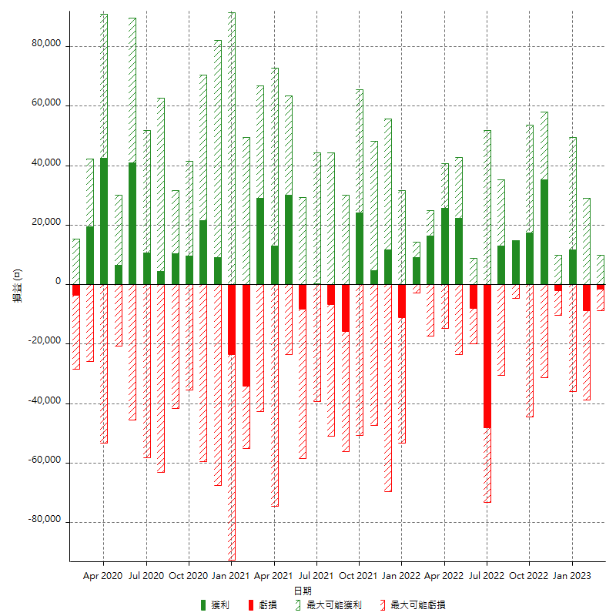

每月獲利和虧損 (%)

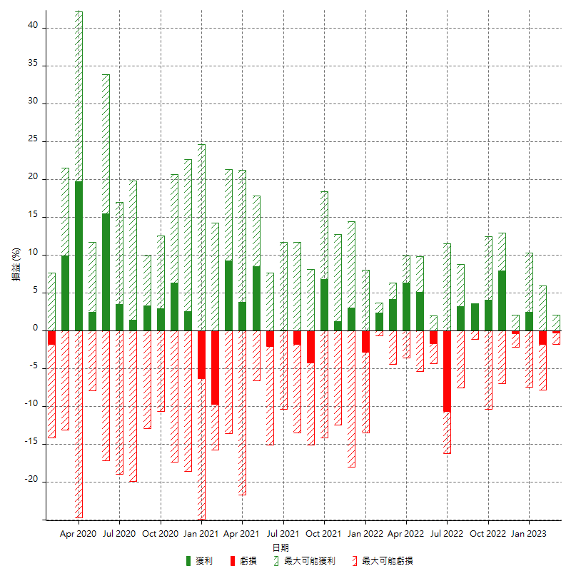

每月累積淨利

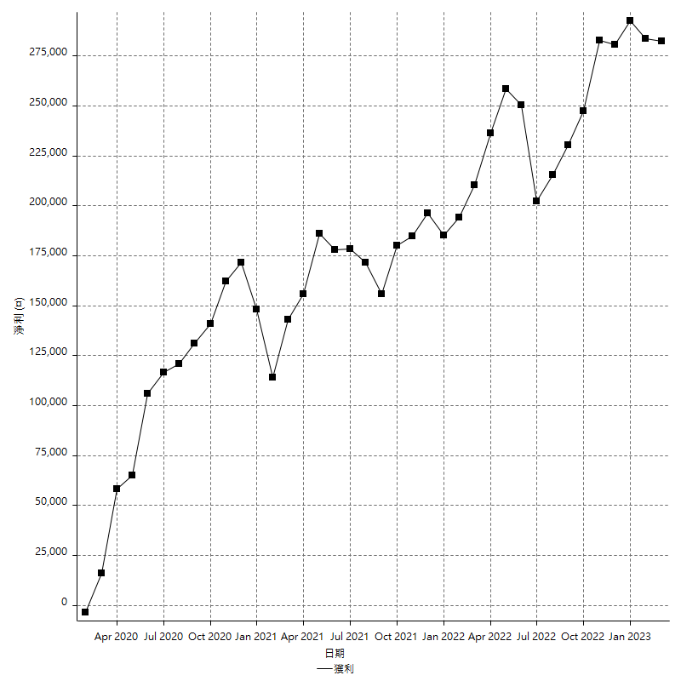

每月平均獲利

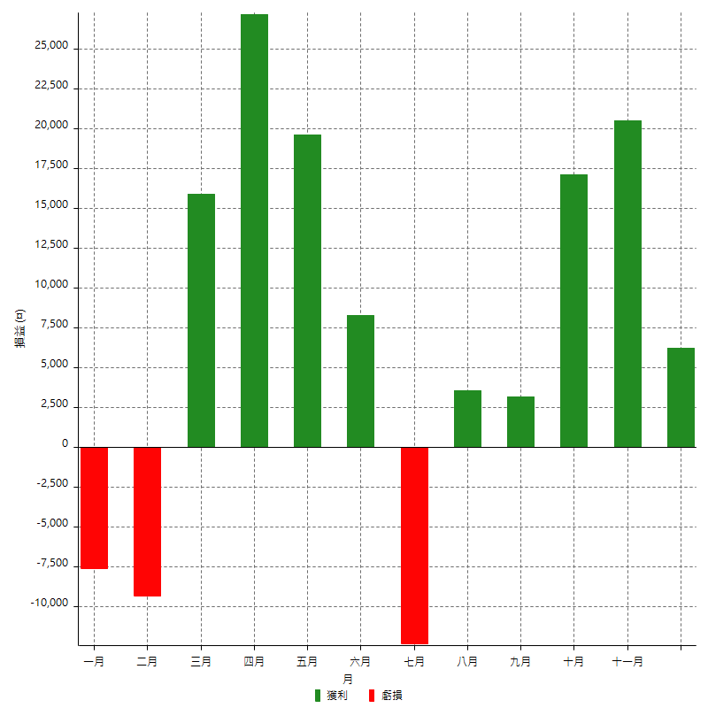

年獲利和虧損

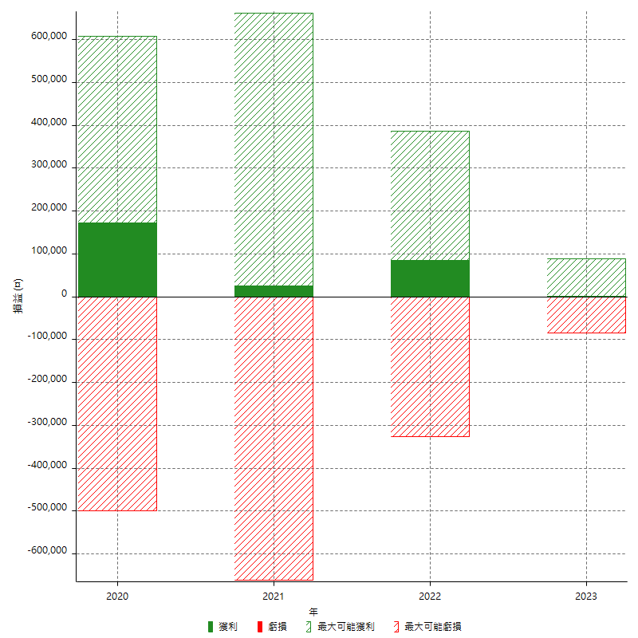

年獲利和虧損 (%)

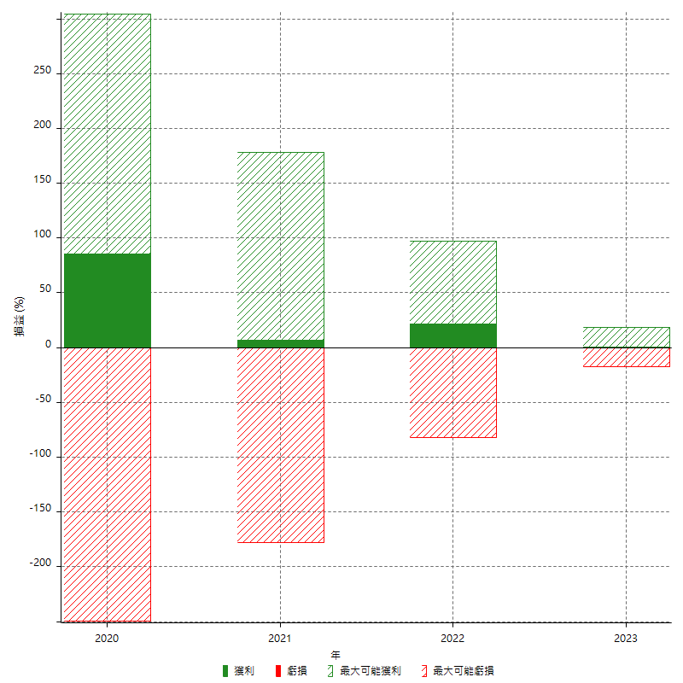

每年累積淨利

